P_OILLEV
入力は種別ごとにカラーリングする
■ Variation
■ Vehicle Information
■ Power pass time
■ Other Domain
■ HardWire
■ CAN Rx Hook timeout
■ CAN Rx Hook Flag
■ CAN Rx Hook Signal
■ CAN Rx Message Status & Signal
■ （上記以外）
 |  |  |  |  |  |  |  |  |  |  |  |  |  |  |  |  |  |  |  |  |  |  |  |  |  |  |  |  |  |  |  |  | → | bit
 | Table Type | INDEX | 31 | 30 | 29 | 28 | 27 | 26 | 25 | 24 | 23 | 22 | 21 | 20 | 19 | 18 | 17 | 16 | 15 | 14 | 13 | 12 | 11 | 10 | 9 | 8 | 7 | 6 | 5 | 4 | 3 | 2 | 1 | 0 | REQ
 | Index Table |  | ALERT_VOM_RWT_EN | [reserved] | ALERT_VOM_VCS_ON | ALERT_VOM_IGN_ON | ALERT_VOM_IGN_OFF_WT | ALERT_VOM_IGN_OFF | ALERT_VOM_BAT_WT | ALERT_VOM_BAT_AO | [reserved] | [reserved] | [reserved] | [reserved] | [reserved] | [reserved] | [reserved] | [reserved] | [reserved] | [reserved] | [reserved] | [reserved] | [reserved] | [reserved] | [reserved] | [reserved] | [reserved] | [reserved] | ENG1G97_STS | B_OILLV_SIG | OIL_W | オイルレベル低_継続時間 |  | 前回REQ |  | シート名称は、CH Nameと同じにすること。 1CHしか存在しない場合、機能名と同じにすること。
Master Table |  |  |  |  |  |  |  |  |  |  |  |  |  |  |  |  |  |  |  |  |  |  |  |  |  |  |  |  |  |  |  |  |  |  |  | 貼り付けコード
 |  |  |  |  |  |  |  |  |  |  |  |  |  |  |  |  |  |  |  |  |  |  |  |  |  |  |  |  |  |  |  |  |  |  |  | static const U4 u4_sp_ALERT_P_OILLEV_CRIT[ALERT_P_OILLEV_NUM_DST] = { | static const U4 u4_sp_ALERT_P_OILLEV_MASK[ALERT_P_OILLEV_NUM_DST] = { | static const U1 u1_sp_ALERT_P_OILLEV_DST[ALERT_P_OILLEV_NUM_DST] = { | const ST_ALERT_MTRX st_gp_ALERT_P_OILLEV_MTRX[1] = { | #define ALERT_P_OILLEV_NUM_DST (64U)
 | Table P_OILLEV | 0 | × | × | × | × | × | × | × | × | × | × | × | × | × | × | × | × | × | × | × | × | × | × | × | × | × | × | 0 | 0 | 0 | 0 | 0 | 0 | UNKNOWN | (U4)0x00000000U, /* 00 UNKNOWN */ | (U4)0x0000003FU, /* 00 UNKNOWN */ | (U1)ALERT_REQ_UNKNOWN, /* 00 UNKNOWN */ | { | MtxSrch変数名 | P_OILLEV
 |  | 1 | × | × | × | × | × | × | × | × | × | × | × | × | × | × | × | × | × | × | × | × | × | × | × | × | × | × | 0 | 0 | 0 | 0 | 0 | 1 | UNKNOWN | (U4)0x00000001U, /* 01 UNKNOWN */ | (U4)0x0000003FU, /* 01 UNKNOWN */ | (U1)ALERT_REQ_UNKNOWN, /* 01 UNKNOWN */ | &u4_s_AlertP_oillevSrcchk, /* fp_u4_SRC_CHK */ | Use MtxSrch | 0
 |  | 2 | × | × | × | × | × | × | × | × | × | × | × | × | × | × | × | × | × | × | × | × | × | × | × | × | × | × | 0 | 0 | 0 | 0 | 1 | 0 | UNKNOWN | (U4)0x00000002U, /* 02 UNKNOWN */ | (U4)0x0000003FU, /* 02 UNKNOWN */ | (U1)ALERT_REQ_UNKNOWN, /* 02 UNKNOWN */ | &vd_s_AlertP_oillevRwTx, /* fp_vd_XDST */ | CRIT_NAME | u4_sp_ALERT_P_OILLEV_CRIT
 |  | 3 | × | × | × | × | × | × | × | × | × | × | × | × | × | × | × | × | × | × | × | × | × | × | × | × | × | × | 0 | 0 | 0 | 0 | 1 | 1 | UNKNOWN | (U4)0x00000003U, /* 03 UNKNOWN */ | (U4)0x0000003FU, /* 03 UNKNOWN */ | (U1)ALERT_REQ_UNKNOWN, /* 03 UNKNOWN */ |  | MASK_NAME | u4_sp_ALERT_P_OILLEV_MASK
 |  | 4 | × | × | × | × | × | × | × | × | × | × | × | × | × | × | × | × | × | × | × | × | × | × | × | × | × | × | 0 | 0 | 0 | 1 | 0 | 0 | UNKNOWN | (U4)0x00000004U, /* 04 UNKNOWN */ | (U4)0x0000003FU, /* 04 UNKNOWN */ | (U1)ALERT_REQ_UNKNOWN, /* 04 UNKNOWN */ | (const U4 *)vdp_PTR_NA, /* u4p_MASK */ | MTXSRCH_DEF | ALERT_P_OILLEV_NUM_DST
 |  | 5 | × | × | × | × | × | × | × | × | × | × | × | × | × | × | × | × | × | × | × | × | × | × | × | × | × | × | 0 | 0 | 0 | 1 | 0 | 1 | UNKNOWN | (U4)0x00000005U, /* 05 UNKNOWN */ | (U4)0x0000003FU, /* 05 UNKNOWN */ | (U1)ALERT_REQ_UNKNOWN, /* 05 UNKNOWN */ | (const U4 *)vdp_PTR_NA, /* u4p_CRIT */ | MTXSRCH_OUT_DEF | u1_sp_ALERT_P_OILLEV_DST
 |  | 6 | × | × | × | × | × | × | × | × | × | × | × | × | × | × | × | × | × | × | × | × | × | × | × | × | × | × | 0 | 0 | 0 | 1 | 1 | 0 | UNKNOWN | (U4)0x00000006U, /* 06 UNKNOWN */ | (U4)0x0000003FU, /* 06 UNKNOWN */ | (U1)ALERT_REQ_UNKNOWN, /* 06 UNKNOWN */ |  | ALERT_MTRX_NAME | st_gp_ALERT_P_OILLEV_MTRX[1]
 |  | 7 | × | × | × | × | × | × | × | × | × | × | × | × | × | × | × | × | × | × | × | × | × | × | × | × | × | × | 0 | 0 | 0 | 1 | 1 | 1 | UNKNOWN | (U4)0x00000007U, /* 07 UNKNOWN */ | (U4)0x0000003FU, /* 07 UNKNOWN */ | (U1)ALERT_REQ_UNKNOWN, /* 07 UNKNOWN */ | &u1_sp_ALERT_P_OILLEV_DST[0], /* u1p_DST */ | SRCH_NUM | 64
 |  | 8 | × | × | × | × | × | × | × | × | × | × | × | × | × | × | × | × | × | × | × | × | × | × | × | × | × | × | 0 | 0 | 1 | 0 | 0 | 0 | UNKNOWN | (U4)0x00000008U, /* 08 UNKNOWN */ | (U4)0x0000003FU, /* 08 UNKNOWN */ | (U1)ALERT_REQ_UNKNOWN, /* 08 UNKNOWN */ | (U2)ALERT_P_OILLEV_NUM_DST, /* u2_num_srch */ | SRC CHK | u4_s_AlertP_oillevSrcchk
 |  | 9 | × | × | × | × | × | × | × | × | × | × | × | × | × | × | × | × | × | × | × | × | × | × | × | × | × | × | 0 | 0 | 1 | 0 | 0 | 1 | OILLVLO | (U4)0x00000009U, /* 09 OILLVLO */ | (U4)0x0000003FU, /* 09 OILLVLO */ | (U1)ALERT_REQ_P_OILLEV_OILLVLO, /* 09 OILLVLO */ | (U1)ALERT_VOM_IGN_ON /* u1_vom_act */ | RWTX | vd_s_AlertP_oillevRwTx
 |  | 10 | × | × | × | × | × | × | × | × | × | × | × | × | × | × | × | × | × | × | × | × | × | × | × | × | × | × | 0 | 0 | 1 | 0 | 1 | 0 | UNKNOWN | (U4)0x0000000AU, /* 10 UNKNOWN */ | (U4)0x0000003FU, /* 10 UNKNOWN */ | (U1)ALERT_REQ_UNKNOWN, /* 10 UNKNOWN */ | } | ACT | ALERT_VOM_IGN_ON
 |  | 11 | × | × | × | × | × | × | × | × | × | × | × | × | × | × | × | × | × | × | × | × | × | × | × | × | × | × | 0 | 0 | 1 | 0 | 1 | 1 | OILLVLO | (U4)0x0000000BU, /* 11 OILLVLO */ | (U4)0x0000003FU, /* 11 OILLVLO */ | (U1)ALERT_REQ_P_OILLEV_OILLVLO, /* 11 OILLVLO */ | }; | ALERT_MTRX変数名 | P_OILLEV
 |  | 12 | × | × | × | × | × | × | × | × | × | × | × | × | × | × | × | × | × | × | × | × | × | × | × | × | × | × | 0 | 0 | 1 | 1 | 0 | 0 | OILLVLO | (U4)0x0000000CU, /* 12 OILLVLO */ | (U4)0x0000003FU, /* 12 OILLVLO */ | (U1)ALERT_REQ_P_OILLEV_OILLVLO, /* 12 OILLVLO */
 |  | 13 | × | × | × | × | × | × | × | × | × | × | × | × | × | × | × | × | × | × | × | × | × | × | × | × | × | × | 0 | 0 | 1 | 1 | 0 | 1 | OILLVLO | (U4)0x0000000DU, /* 13 OILLVLO */ | (U4)0x0000003FU, /* 13 OILLVLO */ | (U1)ALERT_REQ_P_OILLEV_OILLVLO, /* 13 OILLVLO */
 |  | 14 | × | × | × | × | × | × | × | × | × | × | × | × | × | × | × | × | × | × | × | × | × | × | × | × | × | × | 0 | 0 | 1 | 1 | 1 | 0 | UNKNOWN | (U4)0x0000000EU, /* 14 UNKNOWN */ | (U4)0x0000003FU, /* 14 UNKNOWN */ | (U1)ALERT_REQ_UNKNOWN, /* 14 UNKNOWN */
 |  | 15 | × | × | × | × | × | × | × | × | × | × | × | × | × | × | × | × | × | × | × | × | × | × | × | × | × | × | 0 | 0 | 1 | 1 | 1 | 1 | OILLVLO | (U4)0x0000000FU, /* 15 OILLVLO */ | (U4)0x0000003FU, /* 15 OILLVLO */ | (U1)ALERT_REQ_P_OILLEV_OILLVLO, /* 15 OILLVLO */
 |  | 16 | × | × | × | × | × | × | × | × | × | × | × | × | × | × | × | × | × | × | × | × | × | × | × | × | × | × | 0 | 1 | 0 | 0 | 0 | 0 | OILLVLO | (U4)0x00000010U, /* 16 OILLVLO */ | (U4)0x0000003FU, /* 16 OILLVLO */ | (U1)ALERT_REQ_P_OILLEV_OILLVLO, /* 16 OILLVLO */
 |  | 17 | × | × | × | × | × | × | × | × | × | × | × | × | × | × | × | × | × | × | × | × | × | × | × | × | × | × | 0 | 1 | 0 | 0 | 0 | 1 | OILLVLO | (U4)0x00000011U, /* 17 OILLVLO */ | (U4)0x0000003FU, /* 17 OILLVLO */ | (U1)ALERT_REQ_P_OILLEV_OILLVLO, /* 17 OILLVLO */
 |  | 18 | × | × | × | × | × | × | × | × | × | × | × | × | × | × | × | × | × | × | × | × | × | × | × | × | × | × | 0 | 1 | 0 | 0 | 1 | 0 | OILLVLO | (U4)0x00000012U, /* 18 OILLVLO */ | (U4)0x0000003FU, /* 18 OILLVLO */ | (U1)ALERT_REQ_P_OILLEV_OILLVLO, /* 18 OILLVLO */
 |  | 19 | × | × | × | × | × | × | × | × | × | × | × | × | × | × | × | × | × | × | × | × | × | × | × | × | × | × | 0 | 1 | 0 | 0 | 1 | 1 | OILLVLO | (U4)0x00000013U, /* 19 OILLVLO */ | (U4)0x0000003FU, /* 19 OILLVLO */ | (U1)ALERT_REQ_P_OILLEV_OILLVLO, /* 19 OILLVLO */
 |  | 20 | × | × | × | × | × | × | × | × | × | × | × | × | × | × | × | × | × | × | × | × | × | × | × | × | × | × | 0 | 1 | 0 | 1 | 0 | 0 | OILLVLO | (U4)0x00000014U, /* 20 OILLVLO */ | (U4)0x0000003FU, /* 20 OILLVLO */ | (U1)ALERT_REQ_P_OILLEV_OILLVLO, /* 20 OILLVLO */
 |  | 21 | × | × | × | × | × | × | × | × | × | × | × | × | × | × | × | × | × | × | × | × | × | × | × | × | × | × | 0 | 1 | 0 | 1 | 0 | 1 | OILLVLO | (U4)0x00000015U, /* 21 OILLVLO */ | (U4)0x0000003FU, /* 21 OILLVLO */ | (U1)ALERT_REQ_P_OILLEV_OILLVLO, /* 21 OILLVLO */
 |  | 22 | × | × | × | × | × | × | × | × | × | × | × | × | × | × | × | × | × | × | × | × | × | × | × | × | × | × | 0 | 1 | 0 | 1 | 1 | 0 | OILLVLO | (U4)0x00000016U, /* 22 OILLVLO */ | (U4)0x0000003FU, /* 22 OILLVLO */ | (U1)ALERT_REQ_P_OILLEV_OILLVLO, /* 22 OILLVLO */
 |  | 23 | × | × | × | × | × | × | × | × | × | × | × | × | × | × | × | × | × | × | × | × | × | × | × | × | × | × | 0 | 1 | 0 | 1 | 1 | 1 | OILLVLO | (U4)0x00000017U, /* 23 OILLVLO */ | (U4)0x0000003FU, /* 23 OILLVLO */ | (U1)ALERT_REQ_P_OILLEV_OILLVLO, /* 23 OILLVLO */
 |  | 24 | × | × | × | × | × | × | × | × | × | × | × | × | × | × | × | × | × | × | × | × | × | × | × | × | × | × | 0 | 1 | 1 | 0 | 0 | 0 | OILLVLO | (U4)0x00000018U, /* 24 OILLVLO */ | (U4)0x0000003FU, /* 24 OILLVLO */ | (U1)ALERT_REQ_P_OILLEV_OILLVLO, /* 24 OILLVLO */
 |  | 25 | × | × | × | × | × | × | × | × | × | × | × | × | × | × | × | × | × | × | × | × | × | × | × | × | × | × | 0 | 1 | 1 | 0 | 0 | 1 | OILLVLO | (U4)0x00000019U, /* 25 OILLVLO */ | (U4)0x0000003FU, /* 25 OILLVLO */ | (U1)ALERT_REQ_P_OILLEV_OILLVLO, /* 25 OILLVLO */
 |  | 26 | × | × | × | × | × | × | × | × | × | × | × | × | × | × | × | × | × | × | × | × | × | × | × | × | × | × | 0 | 1 | 1 | 0 | 1 | 0 | OILLVLO | (U4)0x0000001AU, /* 26 OILLVLO */ | (U4)0x0000003FU, /* 26 OILLVLO */ | (U1)ALERT_REQ_P_OILLEV_OILLVLO, /* 26 OILLVLO */
 |  | 27 | × | × | × | × | × | × | × | × | × | × | × | × | × | × | × | × | × | × | × | × | × | × | × | × | × | × | 0 | 1 | 1 | 0 | 1 | 1 | OILLVLO | (U4)0x0000001BU, /* 27 OILLVLO */ | (U4)0x0000003FU, /* 27 OILLVLO */ | (U1)ALERT_REQ_P_OILLEV_OILLVLO, /* 27 OILLVLO */
 |  | 28 | × | × | × | × | × | × | × | × | × | × | × | × | × | × | × | × | × | × | × | × | × | × | × | × | × | × | 0 | 1 | 1 | 1 | 0 | 0 | OILLVLO | (U4)0x0000001CU, /* 28 OILLVLO */ | (U4)0x0000003FU, /* 28 OILLVLO */ | (U1)ALERT_REQ_P_OILLEV_OILLVLO, /* 28 OILLVLO */
 |  | 29 | × | × | × | × | × | × | × | × | × | × | × | × | × | × | × | × | × | × | × | × | × | × | × | × | × | × | 0 | 1 | 1 | 1 | 0 | 1 | OILLVLO | (U4)0x0000001DU, /* 29 OILLVLO */ | (U4)0x0000003FU, /* 29 OILLVLO */ | (U1)ALERT_REQ_P_OILLEV_OILLVLO, /* 29 OILLVLO */
 |  | 30 | × | × | × | × | × | × | × | × | × | × | × | × | × | × | × | × | × | × | × | × | × | × | × | × | × | × | 0 | 1 | 1 | 1 | 1 | 0 | OILLVLO | (U4)0x0000001EU, /* 30 OILLVLO */ | (U4)0x0000003FU, /* 30 OILLVLO */ | (U1)ALERT_REQ_P_OILLEV_OILLVLO, /* 30 OILLVLO */
 |  | 31 | × | × | × | × | × | × | × | × | × | × | × | × | × | × | × | × | × | × | × | × | × | × | × | × | × | × | 0 | 1 | 1 | 1 | 1 | 1 | OILLVLO | (U4)0x0000001FU, /* 31 OILLVLO */ | (U4)0x0000003FU, /* 31 OILLVLO */ | (U1)ALERT_REQ_P_OILLEV_OILLVLO, /* 31 OILLVLO */
 |  | 32 | × | × | × | × | × | × | × | × | × | × | × | × | × | × | × | × | × | × | × | × | × | × | × | × | × | × | 1 | 0 | 0 | 0 | 0 | 0 | UNKNOWN | (U4)0x00000020U, /* 32 UNKNOWN */ | (U4)0x0000003FU, /* 32 UNKNOWN */ | (U1)ALERT_REQ_UNKNOWN, /* 32 UNKNOWN */
 |  | 33 | × | × | × | × | × | × | × | × | × | × | × | × | × | × | × | × | × | × | × | × | × | × | × | × | × | × | 1 | 0 | 0 | 0 | 0 | 1 | UNKNOWN | (U4)0x00000021U, /* 33 UNKNOWN */ | (U4)0x0000003FU, /* 33 UNKNOWN */ | (U1)ALERT_REQ_UNKNOWN, /* 33 UNKNOWN */
 |  | 34 | × | × | × | × | × | × | × | × | × | × | × | × | × | × | × | × | × | × | × | × | × | × | × | × | × | × | 1 | 0 | 0 | 0 | 1 | 0 | UNKNOWN | (U4)0x00000022U, /* 34 UNKNOWN */ | (U4)0x0000003FU, /* 34 UNKNOWN */ | (U1)ALERT_REQ_UNKNOWN, /* 34 UNKNOWN */
 |  | 35 | × | × | × | × | × | × | × | × | × | × | × | × | × | × | × | × | × | × | × | × | × | × | × | × | × | × | 1 | 0 | 0 | 0 | 1 | 1 | UNKNOWN | (U4)0x00000023U, /* 35 UNKNOWN */ | (U4)0x0000003FU, /* 35 UNKNOWN */ | (U1)ALERT_REQ_UNKNOWN, /* 35 UNKNOWN */
 |  | 36 | × | × | × | × | × | × | × | × | × | × | × | × | × | × | × | × | × | × | × | × | × | × | × | × | × | × | 1 | 0 | 0 | 1 | 0 | 0 | UNKNOWN | (U4)0x00000024U, /* 36 UNKNOWN */ | (U4)0x0000003FU, /* 36 UNKNOWN */ | (U1)ALERT_REQ_UNKNOWN, /* 36 UNKNOWN */
 |  | 37 | × | × | × | × | × | × | × | × | × | × | × | × | × | × | × | × | × | × | × | × | × | × | × | × | × | × | 1 | 0 | 0 | 1 | 0 | 1 | UNKNOWN | (U4)0x00000025U, /* 37 UNKNOWN */ | (U4)0x0000003FU, /* 37 UNKNOWN */ | (U1)ALERT_REQ_UNKNOWN, /* 37 UNKNOWN */
 |  | 38 | × | × | × | × | × | × | × | × | × | × | × | × | × | × | × | × | × | × | × | × | × | × | × | × | × | × | 1 | 0 | 0 | 1 | 1 | 0 | UNKNOWN | (U4)0x00000026U, /* 38 UNKNOWN */ | (U4)0x0000003FU, /* 38 UNKNOWN */ | (U1)ALERT_REQ_UNKNOWN, /* 38 UNKNOWN */
 |  | 39 | × | × | × | × | × | × | × | × | × | × | × | × | × | × | × | × | × | × | × | × | × | × | × | × | × | × | 1 | 0 | 0 | 1 | 1 | 1 | UNKNOWN | (U4)0x00000027U, /* 39 UNKNOWN */ | (U4)0x0000003FU, /* 39 UNKNOWN */ | (U1)ALERT_REQ_UNKNOWN, /* 39 UNKNOWN */
 |  | 40 | × | × | × | × | × | × | × | × | × | × | × | × | × | × | × | × | × | × | × | × | × | × | × | × | × | × | 1 | 0 | 1 | 0 | 0 | 0 | UNKNOWN | (U4)0x00000028U, /* 40 UNKNOWN */ | (U4)0x0000003FU, /* 40 UNKNOWN */ | (U1)ALERT_REQ_UNKNOWN, /* 40 UNKNOWN */
 |  | 41 | × | × | × | × | × | × | × | × | × | × | × | × | × | × | × | × | × | × | × | × | × | × | × | × | × | × | 1 | 0 | 1 | 0 | 0 | 1 | OILLVLO | (U4)0x00000029U, /* 41 OILLVLO */ | (U4)0x0000003FU, /* 41 OILLVLO */ | (U1)ALERT_REQ_P_OILLEV_OILLVLO, /* 41 OILLVLO */
 |  | 42 | × | × | × | × | × | × | × | × | × | × | × | × | × | × | × | × | × | × | × | × | × | × | × | × | × | × | 1 | 0 | 1 | 0 | 1 | 0 | UNKNOWN | (U4)0x0000002AU, /* 42 UNKNOWN */ | (U4)0x0000003FU, /* 42 UNKNOWN */ | (U1)ALERT_REQ_UNKNOWN, /* 42 UNKNOWN */
 |  | 43 | × | × | × | × | × | × | × | × | × | × | × | × | × | × | × | × | × | × | × | × | × | × | × | × | × | × | 1 | 0 | 1 | 0 | 1 | 1 | OILLVLO | (U4)0x0000002BU, /* 43 OILLVLO */ | (U4)0x0000003FU, /* 43 OILLVLO */ | (U1)ALERT_REQ_P_OILLEV_OILLVLO, /* 43 OILLVLO */
 |  | 44 | × | × | × | × | × | × | × | × | × | × | × | × | × | × | × | × | × | × | × | × | × | × | × | × | × | × | 1 | 0 | 1 | 1 | 0 | 0 | OILLVLO | (U4)0x0000002CU, /* 44 OILLVLO */ | (U4)0x0000003FU, /* 44 OILLVLO */ | (U1)ALERT_REQ_P_OILLEV_OILLVLO, /* 44 OILLVLO */
 |  | 45 | × | × | × | × | × | × | × | × | × | × | × | × | × | × | × | × | × | × | × | × | × | × | × | × | × | × | 1 | 0 | 1 | 1 | 0 | 1 | OILLVLO | (U4)0x0000002DU, /* 45 OILLVLO */ | (U4)0x0000003FU, /* 45 OILLVLO */ | (U1)ALERT_REQ_P_OILLEV_OILLVLO, /* 45 OILLVLO */
 |  | 46 | × | × | × | × | × | × | × | × | × | × | × | × | × | × | × | × | × | × | × | × | × | × | × | × | × | × | 1 | 0 | 1 | 1 | 1 | 0 | UNKNOWN | (U4)0x0000002EU, /* 46 UNKNOWN */ | (U4)0x0000003FU, /* 46 UNKNOWN */ | (U1)ALERT_REQ_UNKNOWN, /* 46 UNKNOWN */
 |  | 47 | × | × | × | × | × | × | × | × | × | × | × | × | × | × | × | × | × | × | × | × | × | × | × | × | × | × | 1 | 0 | 1 | 1 | 1 | 1 | OILLVLO | (U4)0x0000002FU, /* 47 OILLVLO */ | (U4)0x0000003FU, /* 47 OILLVLO */ | (U1)ALERT_REQ_P_OILLEV_OILLVLO, /* 47 OILLVLO */
 |  | 48 | × | × | × | × | × | × | × | × | × | × | × | × | × | × | × | × | × | × | × | × | × | × | × | × | × | × | 1 | 1 | 0 | 0 | 0 | 0 | UNKNOWN | (U4)0x00000030U, /* 48 UNKNOWN */ | (U4)0x0000003FU, /* 48 UNKNOWN */ | (U1)ALERT_REQ_UNKNOWN, /* 48 UNKNOWN */
 |  | 49 | × | × | × | × | × | × | × | × | × | × | × | × | × | × | × | × | × | × | × | × | × | × | × | × | × | × | 1 | 1 | 0 | 0 | 0 | 1 | UNKNOWN | (U4)0x00000031U, /* 49 UNKNOWN */ | (U4)0x0000003FU, /* 49 UNKNOWN */ | (U1)ALERT_REQ_UNKNOWN, /* 49 UNKNOWN */
 |  | 50 | × | × | × | × | × | × | × | × | × | × | × | × | × | × | × | × | × | × | × | × | × | × | × | × | × | × | 1 | 1 | 0 | 0 | 1 | 0 | UNKNOWN | (U4)0x00000032U, /* 50 UNKNOWN */ | (U4)0x0000003FU, /* 50 UNKNOWN */ | (U1)ALERT_REQ_UNKNOWN, /* 50 UNKNOWN */
 |  | 51 | × | × | × | × | × | × | × | × | × | × | × | × | × | × | × | × | × | × | × | × | × | × | × | × | × | × | 1 | 1 | 0 | 0 | 1 | 1 | UNKNOWN | (U4)0x00000033U, /* 51 UNKNOWN */ | (U4)0x0000003FU, /* 51 UNKNOWN */ | (U1)ALERT_REQ_UNKNOWN, /* 51 UNKNOWN */
 |  | 52 | × | × | × | × | × | × | × | × | × | × | × | × | × | × | × | × | × | × | × | × | × | × | × | × | × | × | 1 | 1 | 0 | 1 | 0 | 0 | UNKNOWN | (U4)0x00000034U, /* 52 UNKNOWN */ | (U4)0x0000003FU, /* 52 UNKNOWN */ | (U1)ALERT_REQ_UNKNOWN, /* 52 UNKNOWN */
 |  | 53 | × | × | × | × | × | × | × | × | × | × | × | × | × | × | × | × | × | × | × | × | × | × | × | × | × | × | 1 | 1 | 0 | 1 | 0 | 1 | UNKNOWN | (U4)0x00000035U, /* 53 UNKNOWN */ | (U4)0x0000003FU, /* 53 UNKNOWN */ | (U1)ALERT_REQ_UNKNOWN, /* 53 UNKNOWN */
 |  | 54 | × | × | × | × | × | × | × | × | × | × | × | × | × | × | × | × | × | × | × | × | × | × | × | × | × | × | 1 | 1 | 0 | 1 | 1 | 0 | UNKNOWN | (U4)0x00000036U, /* 54 UNKNOWN */ | (U4)0x0000003FU, /* 54 UNKNOWN */ | (U1)ALERT_REQ_UNKNOWN, /* 54 UNKNOWN */
 |  | 55 | × | × | × | × | × | × | × | × | × | × | × | × | × | × | × | × | × | × | × | × | × | × | × | × | × | × | 1 | 1 | 0 | 1 | 1 | 1 | UNKNOWN | (U4)0x00000037U, /* 55 UNKNOWN */ | (U4)0x0000003FU, /* 55 UNKNOWN */ | (U1)ALERT_REQ_UNKNOWN, /* 55 UNKNOWN */
 |  | 56 | × | × | × | × | × | × | × | × | × | × | × | × | × | × | × | × | × | × | × | × | × | × | × | × | × | × | 1 | 1 | 1 | 0 | 0 | 0 | UNKNOWN | (U4)0x00000038U, /* 56 UNKNOWN */ | (U4)0x0000003FU, /* 56 UNKNOWN */ | (U1)ALERT_REQ_UNKNOWN, /* 56 UNKNOWN */
 |  | 57 | × | × | × | × | × | × | × | × | × | × | × | × | × | × | × | × | × | × | × | × | × | × | × | × | × | × | 1 | 1 | 1 | 0 | 0 | 1 | OILLVLO | (U4)0x00000039U, /* 57 OILLVLO */ | (U4)0x0000003FU, /* 57 OILLVLO */ | (U1)ALERT_REQ_P_OILLEV_OILLVLO, /* 57 OILLVLO */
 |  | 58 | × | × | × | × | × | × | × | × | × | × | × | × | × | × | × | × | × | × | × | × | × | × | × | × | × | × | 1 | 1 | 1 | 0 | 1 | 0 | UNKNOWN | (U4)0x0000003AU, /* 58 UNKNOWN */ | (U4)0x0000003FU, /* 58 UNKNOWN */ | (U1)ALERT_REQ_UNKNOWN, /* 58 UNKNOWN */
 |  | 59 | × | × | × | × | × | × | × | × | × | × | × | × | × | × | × | × | × | × | × | × | × | × | × | × | × | × | 1 | 1 | 1 | 0 | 1 | 1 | OILLVLO | (U4)0x0000003BU, /* 59 OILLVLO */ | (U4)0x0000003FU, /* 59 OILLVLO */ | (U1)ALERT_REQ_P_OILLEV_OILLVLO, /* 59 OILLVLO */
 |  | 60 | × | × | × | × | × | × | × | × | × | × | × | × | × | × | × | × | × | × | × | × | × | × | × | × | × | × | 1 | 1 | 1 | 1 | 0 | 0 | OILLVLO | (U4)0x0000003CU, /* 60 OILLVLO */ | (U4)0x0000003FU, /* 60 OILLVLO */ | (U1)ALERT_REQ_P_OILLEV_OILLVLO, /* 60 OILLVLO */
 |  | 61 | × | × | × | × | × | × | × | × | × | × | × | × | × | × | × | × | × | × | × | × | × | × | × | × | × | × | 1 | 1 | 1 | 1 | 0 | 1 | OILLVLO | (U4)0x0000003DU, /* 61 OILLVLO */ | (U4)0x0000003FU, /* 61 OILLVLO */ | (U1)ALERT_REQ_P_OILLEV_OILLVLO, /* 61 OILLVLO */
 |  | 62 | × | × | × | × | × | × | × | × | × | × | × | × | × | × | × | × | × | × | × | × | × | × | × | × | × | × | 1 | 1 | 1 | 1 | 1 | 0 | UNKNOWN | (U4)0x0000003EU, /* 62 UNKNOWN */ | (U4)0x0000003FU, /* 62 UNKNOWN */ | (U1)ALERT_REQ_UNKNOWN, /* 62 UNKNOWN */
 |  | 63 | × | × | × | × | × | × | × | × | × | × | × | × | × | × | × | × | × | × | × | × | × | × | × | × | × | × | 1 | 1 | 1 | 1 | 1 | 1 | OILLVLO | (U4)0x0000003FU /* 63 OILLVLO */ | (U4)0x0000003FU /* 63 OILLVLO */ | (U1)ALERT_REQ_P_OILLEV_OILLVLO /* 63 OILLVLO */
Criteria |  |  |  |  |  |  |  |  |  |  |  |  |  |  |  |  |  |  |  |  |  |  |  |  |  |  |  |  |  |  |  |  |  |  |  | }; | }; | };
 | Table P_OILLEV | 0 | 0 | 0 | 0 | 0 | 0 | 0 | 0 | 0 | 0 | 0 | 0 | 0 | 0 | 0 | 0 | 0 | 0 | 0 | 0 | 0 | 0 | 0 | 0 | 0 | 0 | 0 | 0 | 0 | 0 | 0 | 0 | 0 | UNKNOWN
 |  | 1 | 0 | 0 | 0 | 0 | 0 | 0 | 0 | 0 | 0 | 0 | 0 | 0 | 0 | 0 | 0 | 0 | 0 | 0 | 0 | 0 | 0 | 0 | 0 | 0 | 0 | 0 | 0 | 0 | 0 | 0 | 0 | 1 | UNKNOWN
 |  | 2 | 0 | 0 | 0 | 0 | 0 | 0 | 0 | 0 | 0 | 0 | 0 | 0 | 0 | 0 | 0 | 0 | 0 | 0 | 0 | 0 | 0 | 0 | 0 | 0 | 0 | 0 | 0 | 0 | 0 | 0 | 1 | 0 | UNKNOWN
 |  | 3 | 0 | 0 | 0 | 0 | 0 | 0 | 0 | 0 | 0 | 0 | 0 | 0 | 0 | 0 | 0 | 0 | 0 | 0 | 0 | 0 | 0 | 0 | 0 | 0 | 0 | 0 | 0 | 0 | 0 | 0 | 1 | 1 | UNKNOWN
 |  | 4 | 0 | 0 | 0 | 0 | 0 | 0 | 0 | 0 | 0 | 0 | 0 | 0 | 0 | 0 | 0 | 0 | 0 | 0 | 0 | 0 | 0 | 0 | 0 | 0 | 0 | 0 | 0 | 0 | 0 | 1 | 0 | 0 | UNKNOWN
 |  | 5 | 0 | 0 | 0 | 0 | 0 | 0 | 0 | 0 | 0 | 0 | 0 | 0 | 0 | 0 | 0 | 0 | 0 | 0 | 0 | 0 | 0 | 0 | 0 | 0 | 0 | 0 | 0 | 0 | 0 | 1 | 0 | 1 | UNKNOWN
 |  | 6 | 0 | 0 | 0 | 0 | 0 | 0 | 0 | 0 | 0 | 0 | 0 | 0 | 0 | 0 | 0 | 0 | 0 | 0 | 0 | 0 | 0 | 0 | 0 | 0 | 0 | 0 | 0 | 0 | 0 | 1 | 1 | 0 | UNKNOWN
 |  | 7 | 0 | 0 | 0 | 0 | 0 | 0 | 0 | 0 | 0 | 0 | 0 | 0 | 0 | 0 | 0 | 0 | 0 | 0 | 0 | 0 | 0 | 0 | 0 | 0 | 0 | 0 | 0 | 0 | 0 | 1 | 1 | 1 | UNKNOWN
 |  | 8 | 0 | 0 | 0 | 0 | 0 | 0 | 0 | 0 | 0 | 0 | 0 | 0 | 0 | 0 | 0 | 0 | 0 | 0 | 0 | 0 | 0 | 0 | 0 | 0 | 0 | 0 | 0 | 0 | 1 | 0 | 0 | 0 | UNKNOWN
 |  | 9 | 0 | 0 | 0 | 0 | 0 | 0 | 0 | 0 | 0 | 0 | 0 | 0 | 0 | 0 | 0 | 0 | 0 | 0 | 0 | 0 | 0 | 0 | 0 | 0 | 0 | 0 | 0 | 0 | 1 | 0 | 0 | 1 | OILLVLO
 |  | 10 | 0 | 0 | 0 | 0 | 0 | 0 | 0 | 0 | 0 | 0 | 0 | 0 | 0 | 0 | 0 | 0 | 0 | 0 | 0 | 0 | 0 | 0 | 0 | 0 | 0 | 0 | 0 | 0 | 1 | 0 | 1 | 0 | UNKNOWN
 |  | 11 | 0 | 0 | 0 | 0 | 0 | 0 | 0 | 0 | 0 | 0 | 0 | 0 | 0 | 0 | 0 | 0 | 0 | 0 | 0 | 0 | 0 | 0 | 0 | 0 | 0 | 0 | 0 | 0 | 1 | 0 | 1 | 1 | OILLVLO
 |  | 12 | 0 | 0 | 0 | 0 | 0 | 0 | 0 | 0 | 0 | 0 | 0 | 0 | 0 | 0 | 0 | 0 | 0 | 0 | 0 | 0 | 0 | 0 | 0 | 0 | 0 | 0 | 0 | 0 | 1 | 1 | 0 | 0 | OILLVLO
 |  | 13 | 0 | 0 | 0 | 0 | 0 | 0 | 0 | 0 | 0 | 0 | 0 | 0 | 0 | 0 | 0 | 0 | 0 | 0 | 0 | 0 | 0 | 0 | 0 | 0 | 0 | 0 | 0 | 0 | 1 | 1 | 0 | 1 | OILLVLO
 |  | 14 | 0 | 0 | 0 | 0 | 0 | 0 | 0 | 0 | 0 | 0 | 0 | 0 | 0 | 0 | 0 | 0 | 0 | 0 | 0 | 0 | 0 | 0 | 0 | 0 | 0 | 0 | 0 | 0 | 1 | 1 | 1 | 0 | UNKNOWN
 |  | 15 | 0 | 0 | 0 | 0 | 0 | 0 | 0 | 0 | 0 | 0 | 0 | 0 | 0 | 0 | 0 | 0 | 0 | 0 | 0 | 0 | 0 | 0 | 0 | 0 | 0 | 0 | 0 | 0 | 1 | 1 | 1 | 1 | OILLVLO
 |  | 16 | 0 | 0 | 0 | 0 | 0 | 0 | 0 | 0 | 0 | 0 | 0 | 0 | 0 | 0 | 0 | 0 | 0 | 0 | 0 | 0 | 0 | 0 | 0 | 0 | 0 | 0 | 0 | 1 | 0 | 0 | 0 | 0 | OILLVLO
 |  | 17 | 0 | 0 | 0 | 0 | 0 | 0 | 0 | 0 | 0 | 0 | 0 | 0 | 0 | 0 | 0 | 0 | 0 | 0 | 0 | 0 | 0 | 0 | 0 | 0 | 0 | 0 | 0 | 1 | 0 | 0 | 0 | 1 | OILLVLO
 |  | 18 | 0 | 0 | 0 | 0 | 0 | 0 | 0 | 0 | 0 | 0 | 0 | 0 | 0 | 0 | 0 | 0 | 0 | 0 | 0 | 0 | 0 | 0 | 0 | 0 | 0 | 0 | 0 | 1 | 0 | 0 | 1 | 0 | OILLVLO
 |  | 19 | 0 | 0 | 0 | 0 | 0 | 0 | 0 | 0 | 0 | 0 | 0 | 0 | 0 | 0 | 0 | 0 | 0 | 0 | 0 | 0 | 0 | 0 | 0 | 0 | 0 | 0 | 0 | 1 | 0 | 0 | 1 | 1 | OILLVLO
 |  | 20 | 0 | 0 | 0 | 0 | 0 | 0 | 0 | 0 | 0 | 0 | 0 | 0 | 0 | 0 | 0 | 0 | 0 | 0 | 0 | 0 | 0 | 0 | 0 | 0 | 0 | 0 | 0 | 1 | 0 | 1 | 0 | 0 | OILLVLO
 |  | 21 | 0 | 0 | 0 | 0 | 0 | 0 | 0 | 0 | 0 | 0 | 0 | 0 | 0 | 0 | 0 | 0 | 0 | 0 | 0 | 0 | 0 | 0 | 0 | 0 | 0 | 0 | 0 | 1 | 0 | 1 | 0 | 1 | OILLVLO
 |  | 22 | 0 | 0 | 0 | 0 | 0 | 0 | 0 | 0 | 0 | 0 | 0 | 0 | 0 | 0 | 0 | 0 | 0 | 0 | 0 | 0 | 0 | 0 | 0 | 0 | 0 | 0 | 0 | 1 | 0 | 1 | 1 | 0 | OILLVLO
 |  | 23 | 0 | 0 | 0 | 0 | 0 | 0 | 0 | 0 | 0 | 0 | 0 | 0 | 0 | 0 | 0 | 0 | 0 | 0 | 0 | 0 | 0 | 0 | 0 | 0 | 0 | 0 | 0 | 1 | 0 | 1 | 1 | 1 | OILLVLO
 |  | 24 | 0 | 0 | 0 | 0 | 0 | 0 | 0 | 0 | 0 | 0 | 0 | 0 | 0 | 0 | 0 | 0 | 0 | 0 | 0 | 0 | 0 | 0 | 0 | 0 | 0 | 0 | 0 | 1 | 1 | 0 | 0 | 0 | OILLVLO
 |  | 25 | 0 | 0 | 0 | 0 | 0 | 0 | 0 | 0 | 0 | 0 | 0 | 0 | 0 | 0 | 0 | 0 | 0 | 0 | 0 | 0 | 0 | 0 | 0 | 0 | 0 | 0 | 0 | 1 | 1 | 0 | 0 | 1 | OILLVLO
 |  | 26 | 0 | 0 | 0 | 0 | 0 | 0 | 0 | 0 | 0 | 0 | 0 | 0 | 0 | 0 | 0 | 0 | 0 | 0 | 0 | 0 | 0 | 0 | 0 | 0 | 0 | 0 | 0 | 1 | 1 | 0 | 1 | 0 | OILLVLO
 |  | 27 | 0 | 0 | 0 | 0 | 0 | 0 | 0 | 0 | 0 | 0 | 0 | 0 | 0 | 0 | 0 | 0 | 0 | 0 | 0 | 0 | 0 | 0 | 0 | 0 | 0 | 0 | 0 | 1 | 1 | 0 | 1 | 1 | OILLVLO
 |  | 28 | 0 | 0 | 0 | 0 | 0 | 0 | 0 | 0 | 0 | 0 | 0 | 0 | 0 | 0 | 0 | 0 | 0 | 0 | 0 | 0 | 0 | 0 | 0 | 0 | 0 | 0 | 0 | 1 | 1 | 1 | 0 | 0 | OILLVLO
 |  | 29 | 0 | 0 | 0 | 0 | 0 | 0 | 0 | 0 | 0 | 0 | 0 | 0 | 0 | 0 | 0 | 0 | 0 | 0 | 0 | 0 | 0 | 0 | 0 | 0 | 0 | 0 | 0 | 1 | 1 | 1 | 0 | 1 | OILLVLO
 |  | 30 | 0 | 0 | 0 | 0 | 0 | 0 | 0 | 0 | 0 | 0 | 0 | 0 | 0 | 0 | 0 | 0 | 0 | 0 | 0 | 0 | 0 | 0 | 0 | 0 | 0 | 0 | 0 | 1 | 1 | 1 | 1 | 0 | OILLVLO
 |  | 31 | 0 | 0 | 0 | 0 | 0 | 0 | 0 | 0 | 0 | 0 | 0 | 0 | 0 | 0 | 0 | 0 | 0 | 0 | 0 | 0 | 0 | 0 | 0 | 0 | 0 | 0 | 0 | 1 | 1 | 1 | 1 | 1 | OILLVLO
 |  | 32 | 0 | 0 | 0 | 0 | 0 | 0 | 0 | 0 | 0 | 0 | 0 | 0 | 0 | 0 | 0 | 0 | 0 | 0 | 0 | 0 | 0 | 0 | 0 | 0 | 0 | 0 | 1 | 0 | 0 | 0 | 0 | 0 | UNKNOWN
 |  | 33 | 0 | 0 | 0 | 0 | 0 | 0 | 0 | 0 | 0 | 0 | 0 | 0 | 0 | 0 | 0 | 0 | 0 | 0 | 0 | 0 | 0 | 0 | 0 | 0 | 0 | 0 | 1 | 0 | 0 | 0 | 0 | 1 | UNKNOWN
 |  | 34 | 0 | 0 | 0 | 0 | 0 | 0 | 0 | 0 | 0 | 0 | 0 | 0 | 0 | 0 | 0 | 0 | 0 | 0 | 0 | 0 | 0 | 0 | 0 | 0 | 0 | 0 | 1 | 0 | 0 | 0 | 1 | 0 | UNKNOWN
 |  | 35 | 0 | 0 | 0 | 0 | 0 | 0 | 0 | 0 | 0 | 0 | 0 | 0 | 0 | 0 | 0 | 0 | 0 | 0 | 0 | 0 | 0 | 0 | 0 | 0 | 0 | 0 | 1 | 0 | 0 | 0 | 1 | 1 | UNKNOWN
 |  | 36 | 0 | 0 | 0 | 0 | 0 | 0 | 0 | 0 | 0 | 0 | 0 | 0 | 0 | 0 | 0 | 0 | 0 | 0 | 0 | 0 | 0 | 0 | 0 | 0 | 0 | 0 | 1 | 0 | 0 | 1 | 0 | 0 | UNKNOWN
 |  | 37 | 0 | 0 | 0 | 0 | 0 | 0 | 0 | 0 | 0 | 0 | 0 | 0 | 0 | 0 | 0 | 0 | 0 | 0 | 0 | 0 | 0 | 0 | 0 | 0 | 0 | 0 | 1 | 0 | 0 | 1 | 0 | 1 | UNKNOWN
 |  | 38 | 0 | 0 | 0 | 0 | 0 | 0 | 0 | 0 | 0 | 0 | 0 | 0 | 0 | 0 | 0 | 0 | 0 | 0 | 0 | 0 | 0 | 0 | 0 | 0 | 0 | 0 | 1 | 0 | 0 | 1 | 1 | 0 | UNKNOWN
 |  | 39 | 0 | 0 | 0 | 0 | 0 | 0 | 0 | 0 | 0 | 0 | 0 | 0 | 0 | 0 | 0 | 0 | 0 | 0 | 0 | 0 | 0 | 0 | 0 | 0 | 0 | 0 | 1 | 0 | 0 | 1 | 1 | 1 | UNKNOWN
 |  | 40 | 0 | 0 | 0 | 0 | 0 | 0 | 0 | 0 | 0 | 0 | 0 | 0 | 0 | 0 | 0 | 0 | 0 | 0 | 0 | 0 | 0 | 0 | 0 | 0 | 0 | 0 | 1 | 0 | 1 | 0 | 0 | 0 | UNKNOWN
 |  | 41 | 0 | 0 | 0 | 0 | 0 | 0 | 0 | 0 | 0 | 0 | 0 | 0 | 0 | 0 | 0 | 0 | 0 | 0 | 0 | 0 | 0 | 0 | 0 | 0 | 0 | 0 | 1 | 0 | 1 | 0 | 0 | 1 | OILLVLO
 |  | 42 | 0 | 0 | 0 | 0 | 0 | 0 | 0 | 0 | 0 | 0 | 0 | 0 | 0 | 0 | 0 | 0 | 0 | 0 | 0 | 0 | 0 | 0 | 0 | 0 | 0 | 0 | 1 | 0 | 1 | 0 | 1 | 0 | UNKNOWN
 |  | 43 | 0 | 0 | 0 | 0 | 0 | 0 | 0 | 0 | 0 | 0 | 0 | 0 | 0 | 0 | 0 | 0 | 0 | 0 | 0 | 0 | 0 | 0 | 0 | 0 | 0 | 0 | 1 | 0 | 1 | 0 | 1 | 1 | OILLVLO
 |  | 44 | 0 | 0 | 0 | 0 | 0 | 0 | 0 | 0 | 0 | 0 | 0 | 0 | 0 | 0 | 0 | 0 | 0 | 0 | 0 | 0 | 0 | 0 | 0 | 0 | 0 | 0 | 1 | 0 | 1 | 1 | 0 | 0 | OILLVLO
 |  | 45 | 0 | 0 | 0 | 0 | 0 | 0 | 0 | 0 | 0 | 0 | 0 | 0 | 0 | 0 | 0 | 0 | 0 | 0 | 0 | 0 | 0 | 0 | 0 | 0 | 0 | 0 | 1 | 0 | 1 | 1 | 0 | 1 | OILLVLO
 |  | 46 | 0 | 0 | 0 | 0 | 0 | 0 | 0 | 0 | 0 | 0 | 0 | 0 | 0 | 0 | 0 | 0 | 0 | 0 | 0 | 0 | 0 | 0 | 0 | 0 | 0 | 0 | 1 | 0 | 1 | 1 | 1 | 0 | UNKNOWN
 |  | 47 | 0 | 0 | 0 | 0 | 0 | 0 | 0 | 0 | 0 | 0 | 0 | 0 | 0 | 0 | 0 | 0 | 0 | 0 | 0 | 0 | 0 | 0 | 0 | 0 | 0 | 0 | 1 | 0 | 1 | 1 | 1 | 1 | OILLVLO
 |  | 48 | 0 | 0 | 0 | 0 | 0 | 0 | 0 | 0 | 0 | 0 | 0 | 0 | 0 | 0 | 0 | 0 | 0 | 0 | 0 | 0 | 0 | 0 | 0 | 0 | 0 | 0 | 1 | 1 | 0 | 0 | 0 | 0 | UNKNOWN
 |  | 49 | 0 | 0 | 0 | 0 | 0 | 0 | 0 | 0 | 0 | 0 | 0 | 0 | 0 | 0 | 0 | 0 | 0 | 0 | 0 | 0 | 0 | 0 | 0 | 0 | 0 | 0 | 1 | 1 | 0 | 0 | 0 | 1 | UNKNOWN
 |  | 50 | 0 | 0 | 0 | 0 | 0 | 0 | 0 | 0 | 0 | 0 | 0 | 0 | 0 | 0 | 0 | 0 | 0 | 0 | 0 | 0 | 0 | 0 | 0 | 0 | 0 | 0 | 1 | 1 | 0 | 0 | 1 | 0 | UNKNOWN
 |  | 51 | 0 | 0 | 0 | 0 | 0 | 0 | 0 | 0 | 0 | 0 | 0 | 0 | 0 | 0 | 0 | 0 | 0 | 0 | 0 | 0 | 0 | 0 | 0 | 0 | 0 | 0 | 1 | 1 | 0 | 0 | 1 | 1 | UNKNOWN
 |  | 52 | 0 | 0 | 0 | 0 | 0 | 0 | 0 | 0 | 0 | 0 | 0 | 0 | 0 | 0 | 0 | 0 | 0 | 0 | 0 | 0 | 0 | 0 | 0 | 0 | 0 | 0 | 1 | 1 | 0 | 1 | 0 | 0 | UNKNOWN
 |  | 53 | 0 | 0 | 0 | 0 | 0 | 0 | 0 | 0 | 0 | 0 | 0 | 0 | 0 | 0 | 0 | 0 | 0 | 0 | 0 | 0 | 0 | 0 | 0 | 0 | 0 | 0 | 1 | 1 | 0 | 1 | 0 | 1 | UNKNOWN
 |  | 54 | 0 | 0 | 0 | 0 | 0 | 0 | 0 | 0 | 0 | 0 | 0 | 0 | 0 | 0 | 0 | 0 | 0 | 0 | 0 | 0 | 0 | 0 | 0 | 0 | 0 | 0 | 1 | 1 | 0 | 1 | 1 | 0 | UNKNOWN
 |  | 55 | 0 | 0 | 0 | 0 | 0 | 0 | 0 | 0 | 0 | 0 | 0 | 0 | 0 | 0 | 0 | 0 | 0 | 0 | 0 | 0 | 0 | 0 | 0 | 0 | 0 | 0 | 1 | 1 | 0 | 1 | 1 | 1 | UNKNOWN
 |  | 56 | 0 | 0 | 0 | 0 | 0 | 0 | 0 | 0 | 0 | 0 | 0 | 0 | 0 | 0 | 0 | 0 | 0 | 0 | 0 | 0 | 0 | 0 | 0 | 0 | 0 | 0 | 1 | 1 | 1 | 0 | 0 | 0 | UNKNOWN
 |  | 57 | 0 | 0 | 0 | 0 | 0 | 0 | 0 | 0 | 0 | 0 | 0 | 0 | 0 | 0 | 0 | 0 | 0 | 0 | 0 | 0 | 0 | 0 | 0 | 0 | 0 | 0 | 1 | 1 | 1 | 0 | 0 | 1 | OILLVLO
 |  | 58 | 0 | 0 | 0 | 0 | 0 | 0 | 0 | 0 | 0 | 0 | 0 | 0 | 0 | 0 | 0 | 0 | 0 | 0 | 0 | 0 | 0 | 0 | 0 | 0 | 0 | 0 | 1 | 1 | 1 | 0 | 1 | 0 | UNKNOWN
 |  | 59 | 0 | 0 | 0 | 0 | 0 | 0 | 0 | 0 | 0 | 0 | 0 | 0 | 0 | 0 | 0 | 0 | 0 | 0 | 0 | 0 | 0 | 0 | 0 | 0 | 0 | 0 | 1 | 1 | 1 | 0 | 1 | 1 | OILLVLO
 |  | 60 | 0 | 0 | 0 | 0 | 0 | 0 | 0 | 0 | 0 | 0 | 0 | 0 | 0 | 0 | 0 | 0 | 0 | 0 | 0 | 0 | 0 | 0 | 0 | 0 | 0 | 0 | 1 | 1 | 1 | 1 | 0 | 0 | OILLVLO
 |  | 61 | 0 | 0 | 0 | 0 | 0 | 0 | 0 | 0 | 0 | 0 | 0 | 0 | 0 | 0 | 0 | 0 | 0 | 0 | 0 | 0 | 0 | 0 | 0 | 0 | 0 | 0 | 1 | 1 | 1 | 1 | 0 | 1 | OILLVLO
 |  | 62 | 0 | 0 | 0 | 0 | 0 | 0 | 0 | 0 | 0 | 0 | 0 | 0 | 0 | 0 | 0 | 0 | 0 | 0 | 0 | 0 | 0 | 0 | 0 | 0 | 0 | 0 | 1 | 1 | 1 | 1 | 1 | 0 | UNKNOWN
 |  | 63 | 0 | 0 | 0 | 0 | 0 | 0 | 0 | 0 | 0 | 0 | 0 | 0 | 0 | 0 | 0 | 0 | 0 | 0 | 0 | 0 | 0 | 0 | 0 | 0 | 0 | 0 | 1 | 1 | 1 | 1 | 1 | 1 | OILLVLO
Mask
 | Table P_OILLEV | 0 | 0 | 0 | 0 | 0 | 0 | 0 | 0 | 0 | 0 | 0 | 0 | 0 | 0 | 0 | 0 | 0 | 0 | 0 | 0 | 0 | 0 | 0 | 0 | 0 | 0 | 0 | 1 | 1 | 1 | 1 | 1 | 1 | UNKNOWN
 |  | 1 | 0 | 0 | 0 | 0 | 0 | 0 | 0 | 0 | 0 | 0 | 0 | 0 | 0 | 0 | 0 | 0 | 0 | 0 | 0 | 0 | 0 | 0 | 0 | 0 | 0 | 0 | 1 | 1 | 1 | 1 | 1 | 1 | UNKNOWN
 |  | 2 | 0 | 0 | 0 | 0 | 0 | 0 | 0 | 0 | 0 | 0 | 0 | 0 | 0 | 0 | 0 | 0 | 0 | 0 | 0 | 0 | 0 | 0 | 0 | 0 | 0 | 0 | 1 | 1 | 1 | 1 | 1 | 1 | UNKNOWN
 |  | 3 | 0 | 0 | 0 | 0 | 0 | 0 | 0 | 0 | 0 | 0 | 0 | 0 | 0 | 0 | 0 | 0 | 0 | 0 | 0 | 0 | 0 | 0 | 0 | 0 | 0 | 0 | 1 | 1 | 1 | 1 | 1 | 1 | UNKNOWN
 |  | 4 | 0 | 0 | 0 | 0 | 0 | 0 | 0 | 0 | 0 | 0 | 0 | 0 | 0 | 0 | 0 | 0 | 0 | 0 | 0 | 0 | 0 | 0 | 0 | 0 | 0 | 0 | 1 | 1 | 1 | 1 | 1 | 1 | UNKNOWN
 |  | 5 | 0 | 0 | 0 | 0 | 0 | 0 | 0 | 0 | 0 | 0 | 0 | 0 | 0 | 0 | 0 | 0 | 0 | 0 | 0 | 0 | 0 | 0 | 0 | 0 | 0 | 0 | 1 | 1 | 1 | 1 | 1 | 1 | UNKNOWN
 |  | 6 | 0 | 0 | 0 | 0 | 0 | 0 | 0 | 0 | 0 | 0 | 0 | 0 | 0 | 0 | 0 | 0 | 0 | 0 | 0 | 0 | 0 | 0 | 0 | 0 | 0 | 0 | 1 | 1 | 1 | 1 | 1 | 1 | UNKNOWN
 |  | 7 | 0 | 0 | 0 | 0 | 0 | 0 | 0 | 0 | 0 | 0 | 0 | 0 | 0 | 0 | 0 | 0 | 0 | 0 | 0 | 0 | 0 | 0 | 0 | 0 | 0 | 0 | 1 | 1 | 1 | 1 | 1 | 1 | UNKNOWN
 |  | 8 | 0 | 0 | 0 | 0 | 0 | 0 | 0 | 0 | 0 | 0 | 0 | 0 | 0 | 0 | 0 | 0 | 0 | 0 | 0 | 0 | 0 | 0 | 0 | 0 | 0 | 0 | 1 | 1 | 1 | 1 | 1 | 1 | UNKNOWN
 |  | 9 | 0 | 0 | 0 | 0 | 0 | 0 | 0 | 0 | 0 | 0 | 0 | 0 | 0 | 0 | 0 | 0 | 0 | 0 | 0 | 0 | 0 | 0 | 0 | 0 | 0 | 0 | 1 | 1 | 1 | 1 | 1 | 1 | OILLVLO
 |  | 10 | 0 | 0 | 0 | 0 | 0 | 0 | 0 | 0 | 0 | 0 | 0 | 0 | 0 | 0 | 0 | 0 | 0 | 0 | 0 | 0 | 0 | 0 | 0 | 0 | 0 | 0 | 1 | 1 | 1 | 1 | 1 | 1 | UNKNOWN
 |  | 11 | 0 | 0 | 0 | 0 | 0 | 0 | 0 | 0 | 0 | 0 | 0 | 0 | 0 | 0 | 0 | 0 | 0 | 0 | 0 | 0 | 0 | 0 | 0 | 0 | 0 | 0 | 1 | 1 | 1 | 1 | 1 | 1 | OILLVLO
 |  | 12 | 0 | 0 | 0 | 0 | 0 | 0 | 0 | 0 | 0 | 0 | 0 | 0 | 0 | 0 | 0 | 0 | 0 | 0 | 0 | 0 | 0 | 0 | 0 | 0 | 0 | 0 | 1 | 1 | 1 | 1 | 1 | 1 | OILLVLO
 |  | 13 | 0 | 0 | 0 | 0 | 0 | 0 | 0 | 0 | 0 | 0 | 0 | 0 | 0 | 0 | 0 | 0 | 0 | 0 | 0 | 0 | 0 | 0 | 0 | 0 | 0 | 0 | 1 | 1 | 1 | 1 | 1 | 1 | OILLVLO
 |  | 14 | 0 | 0 | 0 | 0 | 0 | 0 | 0 | 0 | 0 | 0 | 0 | 0 | 0 | 0 | 0 | 0 | 0 | 0 | 0 | 0 | 0 | 0 | 0 | 0 | 0 | 0 | 1 | 1 | 1 | 1 | 1 | 1 | UNKNOWN
 |  | 15 | 0 | 0 | 0 | 0 | 0 | 0 | 0 | 0 | 0 | 0 | 0 | 0 | 0 | 0 | 0 | 0 | 0 | 0 | 0 | 0 | 0 | 0 | 0 | 0 | 0 | 0 | 1 | 1 | 1 | 1 | 1 | 1 | OILLVLO
 |  | 16 | 0 | 0 | 0 | 0 | 0 | 0 | 0 | 0 | 0 | 0 | 0 | 0 | 0 | 0 | 0 | 0 | 0 | 0 | 0 | 0 | 0 | 0 | 0 | 0 | 0 | 0 | 1 | 1 | 1 | 1 | 1 | 1 | OILLVLO
 |  | 17 | 0 | 0 | 0 | 0 | 0 | 0 | 0 | 0 | 0 | 0 | 0 | 0 | 0 | 0 | 0 | 0 | 0 | 0 | 0 | 0 | 0 | 0 | 0 | 0 | 0 | 0 | 1 | 1 | 1 | 1 | 1 | 1 | OILLVLO
 |  | 18 | 0 | 0 | 0 | 0 | 0 | 0 | 0 | 0 | 0 | 0 | 0 | 0 | 0 | 0 | 0 | 0 | 0 | 0 | 0 | 0 | 0 | 0 | 0 | 0 | 0 | 0 | 1 | 1 | 1 | 1 | 1 | 1 | OILLVLO
 |  | 19 | 0 | 0 | 0 | 0 | 0 | 0 | 0 | 0 | 0 | 0 | 0 | 0 | 0 | 0 | 0 | 0 | 0 | 0 | 0 | 0 | 0 | 0 | 0 | 0 | 0 | 0 | 1 | 1 | 1 | 1 | 1 | 1 | OILLVLO
 |  | 20 | 0 | 0 | 0 | 0 | 0 | 0 | 0 | 0 | 0 | 0 | 0 | 0 | 0 | 0 | 0 | 0 | 0 | 0 | 0 | 0 | 0 | 0 | 0 | 0 | 0 | 0 | 1 | 1 | 1 | 1 | 1 | 1 | OILLVLO
 |  | 21 | 0 | 0 | 0 | 0 | 0 | 0 | 0 | 0 | 0 | 0 | 0 | 0 | 0 | 0 | 0 | 0 | 0 | 0 | 0 | 0 | 0 | 0 | 0 | 0 | 0 | 0 | 1 | 1 | 1 | 1 | 1 | 1 | OILLVLO
 |  | 22 | 0 | 0 | 0 | 0 | 0 | 0 | 0 | 0 | 0 | 0 | 0 | 0 | 0 | 0 | 0 | 0 | 0 | 0 | 0 | 0 | 0 | 0 | 0 | 0 | 0 | 0 | 1 | 1 | 1 | 1 | 1 | 1 | OILLVLO
 |  | 23 | 0 | 0 | 0 | 0 | 0 | 0 | 0 | 0 | 0 | 0 | 0 | 0 | 0 | 0 | 0 | 0 | 0 | 0 | 0 | 0 | 0 | 0 | 0 | 0 | 0 | 0 | 1 | 1 | 1 | 1 | 1 | 1 | OILLVLO
 |  | 24 | 0 | 0 | 0 | 0 | 0 | 0 | 0 | 0 | 0 | 0 | 0 | 0 | 0 | 0 | 0 | 0 | 0 | 0 | 0 | 0 | 0 | 0 | 0 | 0 | 0 | 0 | 1 | 1 | 1 | 1 | 1 | 1 | OILLVLO
 |  | 25 | 0 | 0 | 0 | 0 | 0 | 0 | 0 | 0 | 0 | 0 | 0 | 0 | 0 | 0 | 0 | 0 | 0 | 0 | 0 | 0 | 0 | 0 | 0 | 0 | 0 | 0 | 1 | 1 | 1 | 1 | 1 | 1 | OILLVLO
 |  | 26 | 0 | 0 | 0 | 0 | 0 | 0 | 0 | 0 | 0 | 0 | 0 | 0 | 0 | 0 | 0 | 0 | 0 | 0 | 0 | 0 | 0 | 0 | 0 | 0 | 0 | 0 | 1 | 1 | 1 | 1 | 1 | 1 | OILLVLO
 |  | 27 | 0 | 0 | 0 | 0 | 0 | 0 | 0 | 0 | 0 | 0 | 0 | 0 | 0 | 0 | 0 | 0 | 0 | 0 | 0 | 0 | 0 | 0 | 0 | 0 | 0 | 0 | 1 | 1 | 1 | 1 | 1 | 1 | OILLVLO
 |  | 28 | 0 | 0 | 0 | 0 | 0 | 0 | 0 | 0 | 0 | 0 | 0 | 0 | 0 | 0 | 0 | 0 | 0 | 0 | 0 | 0 | 0 | 0 | 0 | 0 | 0 | 0 | 1 | 1 | 1 | 1 | 1 | 1 | OILLVLO
 |  | 29 | 0 | 0 | 0 | 0 | 0 | 0 | 0 | 0 | 0 | 0 | 0 | 0 | 0 | 0 | 0 | 0 | 0 | 0 | 0 | 0 | 0 | 0 | 0 | 0 | 0 | 0 | 1 | 1 | 1 | 1 | 1 | 1 | OILLVLO
 |  | 30 | 0 | 0 | 0 | 0 | 0 | 0 | 0 | 0 | 0 | 0 | 0 | 0 | 0 | 0 | 0 | 0 | 0 | 0 | 0 | 0 | 0 | 0 | 0 | 0 | 0 | 0 | 1 | 1 | 1 | 1 | 1 | 1 | OILLVLO
 |  | 31 | 0 | 0 | 0 | 0 | 0 | 0 | 0 | 0 | 0 | 0 | 0 | 0 | 0 | 0 | 0 | 0 | 0 | 0 | 0 | 0 | 0 | 0 | 0 | 0 | 0 | 0 | 1 | 1 | 1 | 1 | 1 | 1 | OILLVLO
 |  | 32 | 0 | 0 | 0 | 0 | 0 | 0 | 0 | 0 | 0 | 0 | 0 | 0 | 0 | 0 | 0 | 0 | 0 | 0 | 0 | 0 | 0 | 0 | 0 | 0 | 0 | 0 | 1 | 1 | 1 | 1 | 1 | 1 | UNKNOWN
 |  | 33 | 0 | 0 | 0 | 0 | 0 | 0 | 0 | 0 | 0 | 0 | 0 | 0 | 0 | 0 | 0 | 0 | 0 | 0 | 0 | 0 | 0 | 0 | 0 | 0 | 0 | 0 | 1 | 1 | 1 | 1 | 1 | 1 | UNKNOWN
 |  | 34 | 0 | 0 | 0 | 0 | 0 | 0 | 0 | 0 | 0 | 0 | 0 | 0 | 0 | 0 | 0 | 0 | 0 | 0 | 0 | 0 | 0 | 0 | 0 | 0 | 0 | 0 | 1 | 1 | 1 | 1 | 1 | 1 | UNKNOWN
 |  | 35 | 0 | 0 | 0 | 0 | 0 | 0 | 0 | 0 | 0 | 0 | 0 | 0 | 0 | 0 | 0 | 0 | 0 | 0 | 0 | 0 | 0 | 0 | 0 | 0 | 0 | 0 | 1 | 1 | 1 | 1 | 1 | 1 | UNKNOWN
 |  | 36 | 0 | 0 | 0 | 0 | 0 | 0 | 0 | 0 | 0 | 0 | 0 | 0 | 0 | 0 | 0 | 0 | 0 | 0 | 0 | 0 | 0 | 0 | 0 | 0 | 0 | 0 | 1 | 1 | 1 | 1 | 1 | 1 | UNKNOWN
 |  | 37 | 0 | 0 | 0 | 0 | 0 | 0 | 0 | 0 | 0 | 0 | 0 | 0 | 0 | 0 | 0 | 0 | 0 | 0 | 0 | 0 | 0 | 0 | 0 | 0 | 0 | 0 | 1 | 1 | 1 | 1 | 1 | 1 | UNKNOWN
 |  | 38 | 0 | 0 | 0 | 0 | 0 | 0 | 0 | 0 | 0 | 0 | 0 | 0 | 0 | 0 | 0 | 0 | 0 | 0 | 0 | 0 | 0 | 0 | 0 | 0 | 0 | 0 | 1 | 1 | 1 | 1 | 1 | 1 | UNKNOWN
 |  | 39 | 0 | 0 | 0 | 0 | 0 | 0 | 0 | 0 | 0 | 0 | 0 | 0 | 0 | 0 | 0 | 0 | 0 | 0 | 0 | 0 | 0 | 0 | 0 | 0 | 0 | 0 | 1 | 1 | 1 | 1 | 1 | 1 | UNKNOWN
 |  | 40 | 0 | 0 | 0 | 0 | 0 | 0 | 0 | 0 | 0 | 0 | 0 | 0 | 0 | 0 | 0 | 0 | 0 | 0 | 0 | 0 | 0 | 0 | 0 | 0 | 0 | 0 | 1 | 1 | 1 | 1 | 1 | 1 | UNKNOWN
 |  | 41 | 0 | 0 | 0 | 0 | 0 | 0 | 0 | 0 | 0 | 0 | 0 | 0 | 0 | 0 | 0 | 0 | 0 | 0 | 0 | 0 | 0 | 0 | 0 | 0 | 0 | 0 | 1 | 1 | 1 | 1 | 1 | 1 | OILLVLO
 |  | 42 | 0 | 0 | 0 | 0 | 0 | 0 | 0 | 0 | 0 | 0 | 0 | 0 | 0 | 0 | 0 | 0 | 0 | 0 | 0 | 0 | 0 | 0 | 0 | 0 | 0 | 0 | 1 | 1 | 1 | 1 | 1 | 1 | UNKNOWN
 |  | 43 | 0 | 0 | 0 | 0 | 0 | 0 | 0 | 0 | 0 | 0 | 0 | 0 | 0 | 0 | 0 | 0 | 0 | 0 | 0 | 0 | 0 | 0 | 0 | 0 | 0 | 0 | 1 | 1 | 1 | 1 | 1 | 1 | OILLVLO
 |  | 44 | 0 | 0 | 0 | 0 | 0 | 0 | 0 | 0 | 0 | 0 | 0 | 0 | 0 | 0 | 0 | 0 | 0 | 0 | 0 | 0 | 0 | 0 | 0 | 0 | 0 | 0 | 1 | 1 | 1 | 1 | 1 | 1 | OILLVLO
 |  | 45 | 0 | 0 | 0 | 0 | 0 | 0 | 0 | 0 | 0 | 0 | 0 | 0 | 0 | 0 | 0 | 0 | 0 | 0 | 0 | 0 | 0 | 0 | 0 | 0 | 0 | 0 | 1 | 1 | 1 | 1 | 1 | 1 | OILLVLO
 |  | 46 | 0 | 0 | 0 | 0 | 0 | 0 | 0 | 0 | 0 | 0 | 0 | 0 | 0 | 0 | 0 | 0 | 0 | 0 | 0 | 0 | 0 | 0 | 0 | 0 | 0 | 0 | 1 | 1 | 1 | 1 | 1 | 1 | UNKNOWN
 |  | 47 | 0 | 0 | 0 | 0 | 0 | 0 | 0 | 0 | 0 | 0 | 0 | 0 | 0 | 0 | 0 | 0 | 0 | 0 | 0 | 0 | 0 | 0 | 0 | 0 | 0 | 0 | 1 | 1 | 1 | 1 | 1 | 1 | OILLVLO
 |  | 48 | 0 | 0 | 0 | 0 | 0 | 0 | 0 | 0 | 0 | 0 | 0 | 0 | 0 | 0 | 0 | 0 | 0 | 0 | 0 | 0 | 0 | 0 | 0 | 0 | 0 | 0 | 1 | 1 | 1 | 1 | 1 | 1 | UNKNOWN
...

Reference
19PFv3 CV からの変更箇所を赤文字で記載する

ジカ線信号は、タイマクリア条件でも使用するが、警告表示の終了条件でも使用するため、真理値表にも定義する。
処理内でu1_g_AlertOillvSw()を用いて、ジカ線(OIL_W)有無を判定し、
判定結果に基づきジカ線信号を取得するかどうかを決定する。
※19PFv3でCONSTSORT制御書にオイルレベルSW（直線）定数選別結果で決定する。
オイルレベルSW（直線）：「固定「-」」に書いておいてある
処理内で下記条件の同時成立有無を判定し、成立ならジカ線信号(ACT(1b)/INACT(0b))を取得、不成立ならOIL_W=INACT(0b)とする。
・u1_g_VardefEngTypRx()の戻り値
・取得したエンジン型式情報がジカ線判定が有効
・ジカ線有無判定IF：u1_g_VardefOillvSw()の戻り値がTRUE
※"Reference2シート：CAN信号及びジカ線有効/無効判定 OILW"を参照

処理内で、取得したエンジン型式情報がCAN信号適用の場合、
CAN信号(HI(0b)/LOW(1b))を取得、不成立なら取得しない。
※"Reference2シート：CAN信号及びジカ線有効/無効判定 B_OILLV"を参照
19PFv3でエンジン型式情報を使用していないので、CONSTSORT制御書にてエンジンオイルレベル低下判定フラグは固定「○」に書いてあるので、常にCAN通信を使用している。
※"Reference2シート：CONSTSORT制御書を参照

ありえないが、未定義が入力された場合には、前回REQを継続する。
リモート送信あり
オイルレベルSWで40sカウント中に、B_OILLV=1b→0bとなっても
点灯継続する仕様の為、前回値を入力として、40sカウント中の点灯/消灯の判断をできるようにする。
TT点灯時にリモート送信を行う。

・6ビット以下なので、INDEXにて実装する
MET-M_REMWAR-CSTD-1-08-A-C0.xlsx

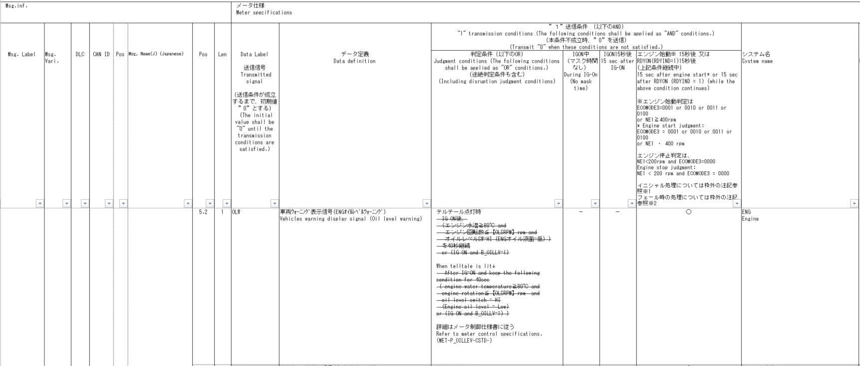
実EV走行インジケータ判定
Table Type | Index
 | 入力 |  |  |  |  |  |  |  |  |  |  |  |  | REQ | 振る舞い
種類 | Vehicle Operation Mode |  |  |  |  |  |  |  | CAN信号 |  | ジカ線 | 内部データ | 内部データ | ALERT_CH_P_OILLEV | TT | PD | BC | RW
有効電源状態 | - | - | - | - | - | - | - | - | IG-ON | IG-ON | - | IG-ON | IG-ON | ALERT_VOM_IGN_ON |  |  |  | RWT_EN 機能有無：-
端子名称/ メッセージラベル | VOM |  |  |  |  |  |  |  | ENG1G97 | ENG1G97 | - | - | 前回値 |  |  |  |  | MET1S34
信号名(データラベル) | RWT_EN | [reserved] | VCS_ON | IGN_ON | IGN_OFF_WT | IGN_OFF | BAT_WT | BAT_AO | ENG1G97_STS/ ENG1S97_STS | B_OILLV_SIG | OIL_W | オイルレベル低_継続時間 | 前回REQ | 判定結果 |  |  |  | OLW
取り得る値 | 0b/ 1b | - | 0b/ 1b | 0b/ 1b | 0b/ 1b | 0b/ 1b | 0b/ 1b | 0b/ 1b | 正常(0b)/ 未受信(1b) | HI(0b)/ LOW(1b) | INACT(0b)/ ACT(1b) | 非成立(00b)/ カウント中(01b) 成立(10b) 未定義(11b) | UNKNOWN(0b)/ OILLVLO(1b) | UNKNOWN/ OILLVLO | 点灯/ - | P_OILLEV_CSTD-0-MEF01-REQ02/ - |  | 要求あり/ -
IG-ON ＋ 正常 ＋ HI ＋ INACT ＋ 非成立 ＋ UNKNOWN | * | * | * | * | * | * | * | * | 0b | 0b | 0b | 00b | 0b | UNKNOWN | - | - |  | -
IG-ON ＋ 正常 ＋ HI ＋ INACT ＋ 非成立 ＋ OILLVLO | * | * | * | * | * | * | * | * | 0b | 0b | 0b | 00b | 1b | UNKNOWN | - | - |  | -
19PFv3 CVでエンジン型式を使用していない
IG-ON ＋ 正常 ＋ HI ＋ INACT ＋ カウント中 ＋ UNKNOWN | * | * | * | * | * | * | * | * | 0b | 0b | 0b | 01b | 0b | UNKNOWN | - | - |  | -
IG-ON ＋ 正常 ＋ HI ＋ INACT ＋ カウント中 ＋ OILLVLO | * | * | * | * | * | * | * | * | 0b | 0b | 0b | 01b | 1b | UNKNOWN | - | - |  | -
40sのカウントは、ロジックにて実装して、
40s経過した/しない/カウント中を真理値表の入力とする。
IG-ON ＋ 正常 ＋ HI ＋ INACT ＋ 成立 ＋ UNKNOWN | * | * | * | * | * | * | * | * | 0b | 0b | 0b | 10b | 0b | UNKNOWN | - | - |  | -
定数仕様の共通化
IG-ON ＋ 正常 ＋ HI ＋ INACT ＋ 成立 ＋ OILLVLO | * | * | * | * | * | * | * | * | 0b | 0b | 0b | 10b | 1b | UNKNOWN | - | - |  | -
IG-ON ＋ 正常 ＋ HI ＋ INACT ＋ 未定義 ＋ UNKNOWN | * | * | * | * | * | * | * | * | 0b | 0b | 0b | 11b | 0b | UNKNOWN | - | - |  | -
【参考】M_ENGの定数仕様
IG-ON ＋ 正常 ＋ HI ＋ INACT ＋ 未定義 ＋ OILLVLO | * | * | * | * | * | * | * | * | 0b | 0b | 0b | 11b | 1b | UNKNOWN | - | - |  | -
IG-ON ＋ 正常 ＋ HI ＋ ACT ＋ 非成立 ＋ UNKNOWN | * | * | * | * | * | * | * | * | 0b | 0b | 1b | 00b | 0b | UNKNOWN | - | - |  | -
水温値/通信状態は外部ドメインから、u1_g_PtsctmpCelInst()のIFを用いて取得する。(LSB:0.01)
戻り値：
PTSCTMP_STSBIT_VALID/PTSCTMP_STSBIT_UNKNOWN/PTSCTMP_STSBIT_INVALID
IG-ON ＋ 正常 ＋ HI ＋ ACT ＋ 非成立 ＋ OILLVLO | * | * | * | * | * | * | * | * | 0b | 0b | 1b | 00b | 1b | OILLVLO | - | P_OILLEV_CSTD-0-MEF01-REQ02 |  | 要求あり
MET-M_ENG-CSTD-0-XX-X-C2-GEN2ALL-a.docx
IG-ON ＋ 正常 ＋ HI ＋ ACT ＋ カウント中 ＋ UNKNOWN | * | * | * | * | * | * | * | * | 0b | 0b | 1b | 01b | 0b | UNKNOWN | - | - |  | -
IG-ON ＋ 正常 ＋ HI ＋ ACT ＋ カウント中 ＋ OILLVLO | * | * | * | * | * | * | * | * | 0b | 0b | 1b | 01b | 1b | OILLVLO | - | P_OILLEV_CSTD-0-MEF01-REQ02 |  | 要求あり
IG-ON ＋ 正常 ＋ HI ＋ ACT ＋ 成立 ＋ UNKNOWN | * | * | * | * | * | * | * | * | 0b | 0b | 1b | 10b | 0b | OILLVLO | - | P_OILLEV_CSTD-0-MEF01-REQ02 |  | 要求あり
IG-ON ＋ 正常 ＋ HI ＋ ACT ＋ 成立 ＋ OILLVLO | * | * | * | * | * | * | * | * | 0b | 0b | 1b | 10b | 1b | OILLVLO | - | P_OILLEV_CSTD-0-MEF01-REQ02 |  | 要求あり
TT点灯時にリモート送信を行う。
IG-ON ＋ 正常 ＋ HI ＋ ACT ＋ 未定義 ＋ UNKNOWN | * | * | * | * | * | * | * | * | 0b | 0b | 1b | 11b | 0b | UNKNOWN | - | - |  | -
電源状態はIG-ON
IG-ON ＋ 正常 ＋ HI ＋ ACT ＋ 未定義 ＋ OILLVLO | * | * | * | * | * | * | * | * | 0b | 0b | 1b | 11b | 1b | OILLVLO | - | P_OILLEV_CSTD-0-MEF01-REQ02 |  | 要求あり
内部IF：u1_g_AlertCfgOilrpm内で、u1_g_VardefEngTypRx()より
取得したEng型式情報と戻り値に応じて、 CANとジカ線の適用有無を定数に従い判定する。
IG-ON ＋ 正常 ＋ LOW ＋ INACT ＋ 非成立 ＋ UNKNOWN | * | * | * | * | * | * | * | * | 0b | 1b | 0b | 00b | 0b | OILLVLO | - | P_OILLEV_CSTD-0-MEF01-REQ02 |  | 要求あり
IG-ON ＋ 正常 ＋ LOW ＋ INACT ＋ 非成立 ＋ OILLVLO | * | * | * | * | * | * | * | * | 0b | 1b | 0b | 00b | 1b | OILLVLO | - | P_OILLEV_CSTD-0-MEF01-REQ02 |  | 要求あり
IG-ON ＋ 正常 ＋ LOW ＋ INACT ＋ カウント中 ＋ UNKNOWN | * | * | * | * | * | * | * | * | 0b | 1b | 0b | 01b | 0b | OILLVLO | - | P_OILLEV_CSTD-0-MEF01-REQ02 |  | 要求あり
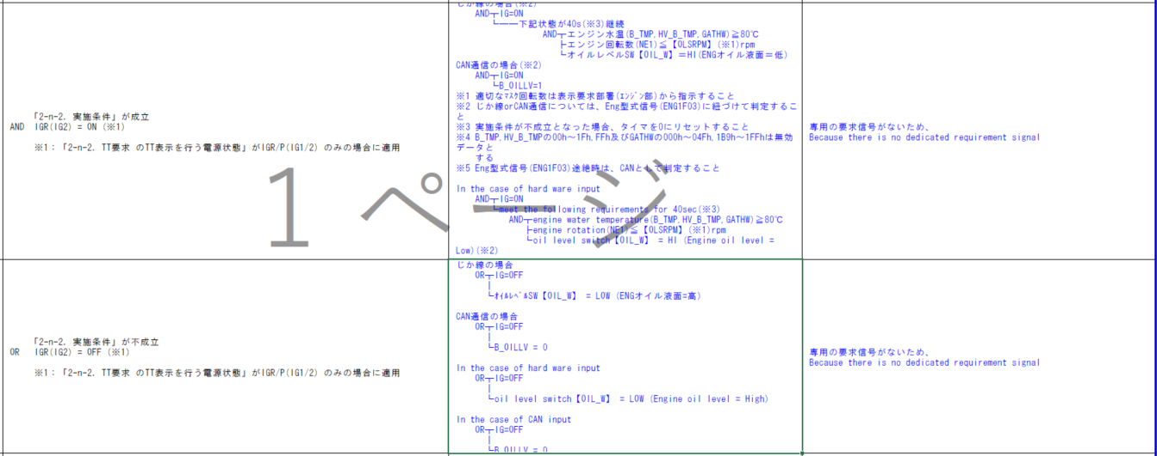
IG-ON ＋ 正常 ＋ LOW ＋ INACT ＋ カウント中 ＋ OILLVLO | * | * | * | * | * | * | * | * | 0b | 1b | 0b | 01b | 1b | OILLVLO | - | P_OILLEV_CSTD-0-MEF01-REQ02 |  | 要求あり
IG-ON ＋ 正常 ＋ LOW ＋ INACT ＋ 成立 ＋ UNKNOWN | * | * | * | * | * | * | * | * | 0b | 1b | 0b | 10b | 0b | OILLVLO | - | P_OILLEV_CSTD-0-MEF01-REQ02 |  | 要求あり
IG-ON ＋ 正常 ＋ LOW ＋ INACT ＋ 成立 ＋ OILLVLO | * | * | * | * | * | * | * | * | 0b | 1b | 0b | 10b | 1b | OILLVLO | - | P_OILLEV_CSTD-0-MEF01-REQ02 |  | 要求あり
IG-ON ＋ 正常 ＋ LOW ＋ INACT ＋ 未定義 ＋ UNKNOWN | * | * | * | * | * | * | * | * | 0b | 1b | 0b | 11b | 0b | OILLVLO | - | P_OILLEV_CSTD-0-MEF01-REQ02 |  | 要求あり
Eng型式信号(ENG1F03/ENG1G13)はM_ENGの記載に従う（＋B保持） https://aip01.dndev.net/wiki/x/1t2KC VardefIF：u1_g_VardefEngTypRxの戻り値(通信状態)に応じて、
内部IF：u1_g_AlertCfgOilrpmの戻り値を決定し、
CAN通信判定有りの場合、B_OILLV信号を取得し、真理値表判定を行う。 CAN通信判定無しの場合、B_OILLV信号を取得せず、0hとして真理値表判定を行う。 ジカ線判定有りの場合、直線信号を取得し、真理値表判定を行う。 ジカ線判定無しの場合、直線信号を取得せず、INACTとして真理値表判定を行う。
通信途絶時前回値保持、および、指定外ENG型式受信・ENG型式未受信時はCANの判定が明記された。Alert実装通りであり、影響無し。
IG-ON ＋ 正常 ＋ LOW ＋ INACT ＋ 未定義 ＋ OILLVLO | * | * | * | * | * | * | * | * | 0b | 1b | 0b | 11b | 1b | OILLVLO | - | P_OILLEV_CSTD-0-MEF01-REQ02 |  | 要求あり
MET-M_ENG-CSTD-0-XX-X-C2-GEN2ALL-c.docx
MET-M_ENG-CSTD-0-XX-X-C2-GEN2ALL-d.docx
MET-M_ENG-CSTD-0-01-A-C2-178D-E.docx
448D396D
IG-ON ＋ 正常 ＋ LOW ＋ ACT ＋ 非成立 ＋ UNKNOWN | * | * | * | * | * | * | * | * | 0b | 1b | 1b | 00b | 0b | OILLVLO | - | P_OILLEV_CSTD-0-MEF01-REQ02 |  | 要求あり
IG-ON ＋ 正常 ＋ LOW ＋ ACT ＋ 非成立 ＋ OILLVLO | * | * | * | * | * | * | * | * | 0b | 1b | 1b | 00b | 1b | OILLVLO | - | P_OILLEV_CSTD-0-MEF01-REQ02 |  | 要求あり
IG-ON ＋ 正常 ＋ LOW ＋ ACT ＋ カウント中 ＋ UNKNOWN | * | * | * | * | * | * | * | * | 0b | 1b | 1b | 01b | 0b | OILLVLO | - | P_OILLEV_CSTD-0-MEF01-REQ02 |  | 要求あり
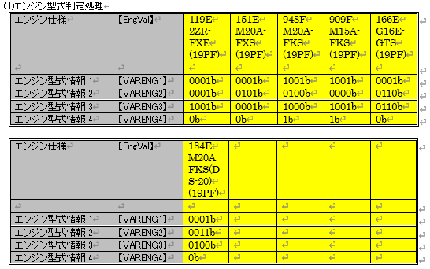
IG-ON ＋ 正常 ＋ LOW ＋ ACT ＋ カウント中 ＋ OILLVLO | * | * | * | * | * | * | * | * | 0b | 1b | 1b | 01b | 1b | OILLVLO | - | P_OILLEV_CSTD-0-MEF01-REQ02 |  | 要求あり
IG-ON ＋ 正常 ＋ LOW ＋ ACT ＋ 成立 ＋ UNKNOWN | * | * | * | * | * | * | * | * | 0b | 1b | 1b | 10b | 0b | OILLVLO | - | P_OILLEV_CSTD-0-MEF01-REQ02 |  | 要求あり
IG-ON ＋ 正常 ＋ LOW ＋ ACT ＋ 成立 ＋ OILLVLO | * | * | * | * | * | * | * | * | 0b | 1b | 1b | 10b | 1b | OILLVLO | - | P_OILLEV_CSTD-0-MEF01-REQ02 |  | 要求あり
IG-ON ＋ 正常 ＋ LOW ＋ ACT ＋ 未定義 ＋ UNKNOWN | * | * | * | * | * | * | * | * | 0b | 1b | 1b | 11b | 0b | OILLVLO | - | P_OILLEV_CSTD-0-MEF01-REQ02 |  | 要求あり
DMS_MET-P_OILLEV-CSTD-0-04-A-C2.xlsx
入力信号：B_OILLV は非適用の車種もある。
非適用の場合は、未受信扱いとして直線：OIL_Wで制御する。
優先順位：ENG1G97 > ENG1S97 > (非適用)
IG-ON ＋ 正常 ＋ LOW ＋ ACT ＋ 未定義 ＋ OILLVLO | * | * | * | * | * | * | * | * | 0b | 1b | 1b | 11b | 1b | OILLVLO | - | P_OILLEV_CSTD-0-MEF01-REQ02 |  | 要求あり
IG-ON ＋ 未受信 ＋ HI ＋ INACT ＋ 非成立 ＋ UNKNOWN | * | * | * | * | * | * | * | * | 1b | 0b | 0b | 00b | 0b | UNKNOWN | - | - |  | -
IG-ON ＋ 未受信 ＋ HI ＋ INACT ＋ 非成立 ＋ OILLVLO | * | * | * | * | * | * | * | * | 1b | 0b | 0b | 00b | 1b | UNKNOWN | - | - |  | -
IG-ON ＋ 未受信 ＋ HI ＋ INACT ＋ カウント中 ＋ UNKNOWN | * | * | * | * | * | * | * | * | 1b | 0b | 0b | 01b | 0b | UNKNOWN | - | - |  | -
IG-ON ＋ 未受信 ＋ HI ＋ INACT ＋ カウント中 ＋ OILLVLO | * | * | * | * | * | * | * | * | 1b | 0b | 0b | 01b | 1b | UNKNOWN | - | - |  | -
IG-ON ＋ 未受信 ＋ HI ＋ INACT ＋ 成立 ＋ UNKNOWN | * | * | * | * | * | * | * | * | 1b | 0b | 0b | 10b | 0b | UNKNOWN | - | - |  | -
IG-ON ＋ 未受信 ＋ HI ＋ INACT ＋ 成立 ＋ OILLVLO | * | * | * | * | * | * | * | * | 1b | 0b | 0b | 10b | 1b | UNKNOWN | - | - |  | -
IG-ON ＋ 未受信 ＋ HI ＋ INACT ＋ 未定義 ＋ UNKNOWN | * | * | * | * | * | * | * | * | 1b | 0b | 0b | 11b | 0b | UNKNOWN | - | - |  | -
終了条件が、オイルレベルSWとB_OILLVの両方が必要なため、
上記の40s経過の情報とは別に、B_OILLVの情報も真理値表の入力とする。
IG-ON ＋ 未受信 ＋ HI ＋ INACT ＋ 未定義 ＋ OILLVLO | * | * | * | * | * | * | * | * | 1b | 0b | 0b | 11b | 1b | UNKNOWN | - | - |  | -
IG-ON ＋ 未受信 ＋ HI ＋ ACT ＋ 非成立 ＋ UNKNOWN | * | * | * | * | * | * | * | * | 1b | 0b | 1b | 00b | 0b | UNKNOWN | - | - |  | -
IG-ON ＋ 未受信 ＋ HI ＋ ACT ＋ 非成立 ＋ OILLVLO | * | * | * | * | * | * | * | * | 1b | 0b | 1b | 00b | 1b | OILLVLO | - | P_OILLEV_CSTD-0-MEF01-REQ02 |  | 要求あり
IG-ON ＋ 未受信 ＋ HI ＋ ACT ＋ カウント中 ＋ UNKNOWN | * | * | * | * | * | * | * | * | 1b | 0b | 1b | 01b | 0b | UNKNOWN | - | - |  | -
IG-ON ＋ 未受信 ＋ HI ＋ ACT ＋ カウント中 ＋ OILLVLO | * | * | * | * | * | * | * | * | 1b | 0b | 1b | 01b | 1b | OILLVLO | - | P_OILLEV_CSTD-0-MEF01-REQ02 |  | 要求あり
MET-M_ENG-CSTD-0-XX-X-C2-296D-A.docx
MET-M_ENG-CSTD-0-XX-X-C2-912W-a.docx
MET-M_ENG-CSTD-0-XX-X-C2-345D-a.docx
IG-ON ＋ 未受信 ＋ HI ＋ ACT ＋ 成立 ＋ UNKNOWN | * | * | * | * | * | * | * | * | 1b | 0b | 1b | 10b | 0b | OILLVLO | - | P_OILLEV_CSTD-0-MEF01-REQ02 |  | 要求あり
IG-ON ＋ 未受信 ＋ HI ＋ ACT ＋ 成立 ＋ OILLVLO | * | * | * | * | * | * | * | * | 1b | 0b | 1b | 10b | 1b | OILLVLO | - | P_OILLEV_CSTD-0-MEF01-REQ02 |  | 要求あり
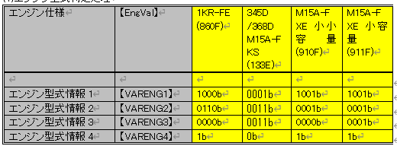
IG-ON ＋ 未受信 ＋ HI ＋ ACT ＋ 未定義 ＋ UNKNOWN | * | * | * | * | * | * | * | * | 1b | 0b | 1b | 11b | 0b | UNKNOWN | - | - |  | -
IG-ON ＋ 未受信 ＋ HI ＋ ACT ＋ 未定義 ＋ OILLVLO | * | * | * | * | * | * | * | * | 1b | 0b | 1b | 11b | 1b | OILLVLO | - | P_OILLEV_CSTD-0-MEF01-REQ02 |  | 要求あり
IG-ON ＋ 未受信 ＋ LOW ＋ INACT ＋ 非成立 ＋ UNKNOWN | * | * | * | * | * | * | * | * | 1b | 1b | 0b | 00b | 0b | UNKNOWN | - | - |  | -
・ジカ線判定有り・CAN信号判定有りの場合、AND条件（両条件） ・ジカ線判定有り・CAN信号判定無しの場合、ジカ線条件
・ジカ線判定無し・CAN信号判定有りの場合、CAN信号条件
・ジカ線判定無し・CAN信号判定無しの場合、無条件
にて表示OFFを判定する 真理値判定時、ジカ線判定・CAN信号判定有無を判断しているため、 各条件の成立・不成立で判断される。実装への影響はなし。
オイルレベルSWが取得できないときは、LOW固定であるので、
u1_g_IoHwDifltSwitchの戻り値がUNKNOWNの場合には、IOHW_DIFLT_SWITCH_INACTとして実装する。
IG-ON ＋ 未受信 ＋ LOW ＋ INACT ＋ 非成立 ＋ OILLVLO | * | * | * | * | * | * | * | * | 1b | 1b | 0b | 00b | 1b | UNKNOWN | - | - |  | -
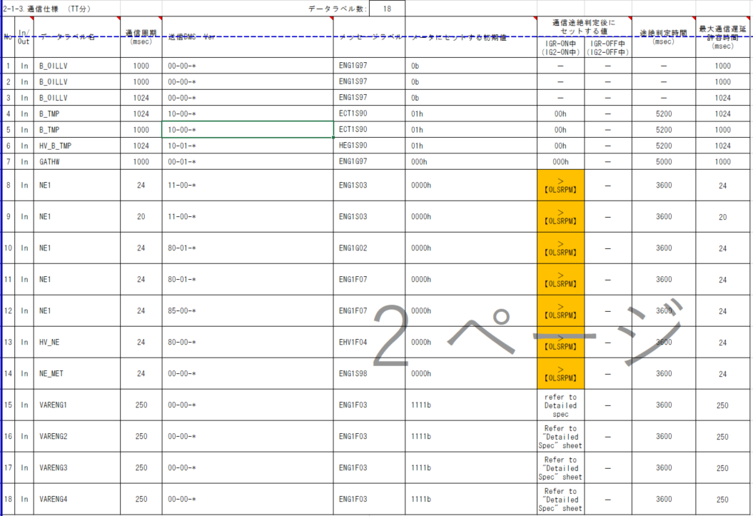
IG-ON ＋ 未受信 ＋ LOW ＋ INACT ＋ カウント中 ＋ UNKNOWN | * | * | * | * | * | * | * | * | 1b | 1b | 0b | 01b | 0b | UNKNOWN | - | - |  | -
IG-ON ＋ 未受信 ＋ LOW ＋ INACT ＋ カウント中 ＋ OILLVLO | * | * | * | * | * | * | * | * | 1b | 1b | 0b | 01b | 1b | UNKNOWN | - | - |  | -
水温は、他ドメインから取得を行う。
u1_g_PtsctmpCelInst
INVALID/UNKNOWN：0
として扱う
IG-ON ＋ 未受信 ＋ LOW ＋ INACT ＋ 成立 ＋ UNKNOWN | * | * | * | * | * | * | * | * | 1b | 1b | 0b | 10b | 0b | UNKNOWN | - | - |  | -
IG-ON ＋ 未受信 ＋ LOW ＋ INACT ＋ 成立 ＋ OILLVLO | * | * | * | * | * | * | * | * | 1b | 1b | 0b | 10b | 1b | UNKNOWN | - | - |  | -
IG-ON ＋ 未受信 ＋ LOW ＋ INACT ＋ 未定義 ＋ UNKNOWN | * | * | * | * | * | * | * | * | 1b | 1b | 0b | 11b | 0b | UNKNOWN | - | - |  | -
IG-ON ＋ 未受信 ＋ LOW ＋ INACT ＋ 未定義 ＋ OILLVLO | * | * | * | * | * | * | * | * | 1b | 1b | 0b | 11b | 1b | UNKNOWN | - | - |  | -
IG-ON ＋ 未受信 ＋ LOW ＋ ACT ＋ 非成立 ＋ UNKNOWN | * | * | * | * | * | * | * | * | 1b | 1b | 1b | 00b | 0b | UNKNOWN | - | - |  | -
19PFv3 CVでエンジン型式を使用していない
IG-ON ＋ 未受信 ＋ LOW ＋ ACT ＋ 非成立 ＋ OILLVLO | * | * | * | * | * | * | * | * | 1b | 1b | 1b | 00b | 1b | OILLVLO | - | P_OILLEV_CSTD-0-MEF01-REQ02 |  | 要求あり
IG-ON ＋ 未受信 ＋ LOW ＋ ACT ＋ カウント中 ＋ UNKNOWN | * | * | * | * | * | * | * | * | 1b | 1b | 1b | 01b | 0b | UNKNOWN | - | - |  | -
MET-P_OILLEV-CSTD-0-02-A-C2-117D908B935B-B.docx
MET-P_OILLEV-CSTD-0-XX-X-C2-200D-A.docx
MET-P_OILLEV-CSTD-0-XX-X-C2-220D-B.docx
MET-P_OILLEV-CSTD-0-XX-X-C2_en-900W-B.docx
MET-P_OILLEV-CSTD-0-XX-X-C2-330D-b.docx
MET-P_OILLEV-CSTD-0-02-A-C2-178D-C.docx（448D396D）
IG-ON ＋ 未受信 ＋ LOW ＋ ACT ＋ カウント中 ＋ OILLVLO | * | * | * | * | * | * | * | * | 1b | 1b | 1b | 01b | 1b | OILLVLO | - | P_OILLEV_CSTD-0-MEF01-REQ02 |  | 要求あり
MET-P_OILLEV-CSTD-0-00-A-C2-115D907B885B-B.docx
MET-P_OILLEV-CSTD-0-XX-X-C2-296D-A.docx
MET-P_OILLEV-CSTD-0-XX-X-C2_en-912W-b.docx
MET-P_OILLEV-CSTD-0-XX-X-C2-345D-a.docx
MET-P_OILLEV-CSTD-0-XX-X-C2-330D-c.docx（351D）
IG-ON ＋ 未受信 ＋ LOW ＋ ACT ＋ 成立 ＋ UNKNOWN | * | * | * | * | * | * | * | * | 1b | 1b | 1b | 10b | 0b | OILLVLO | - | P_OILLEV_CSTD-0-MEF01-REQ02 |  | 要求あり
MET-P_OILLEV-CSTD-0-XX-X-C2-850B-B.docx
MET-P_OILLEV-CSTD-0-XX-X-C2-960B-C.docx
MET-P_OILLEV-CSTD-0-XX-X-C2-970B-B.docx
MET-P_OILLEV-CSTD-0-XX-X-C2-100D-a.docx
IG-ON ＋ 未受信 ＋ LOW ＋ ACT ＋ 成立 ＋ OILLVLO | * | * | * | * | * | * | * | * | 1b | 1b | 1b | 10b | 1b | OILLVLO | - | P_OILLEV_CSTD-0-MEF01-REQ02 |  | 要求あり
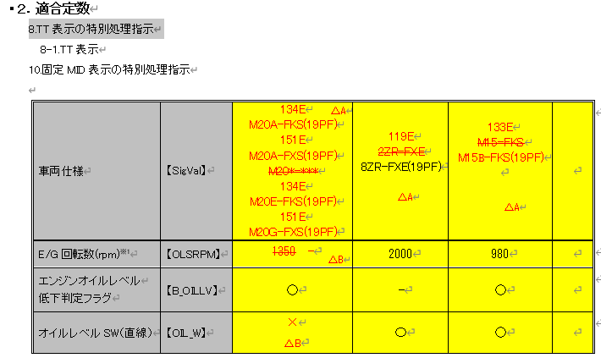
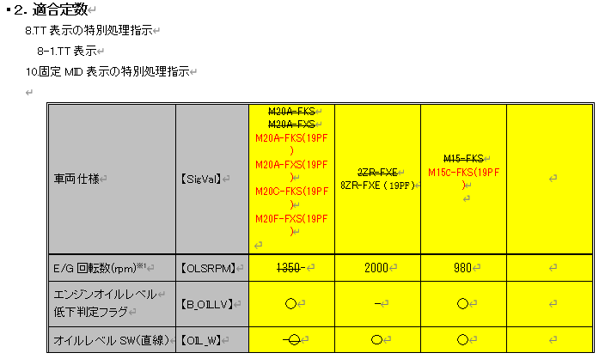
IG-ON ＋ 未受信 ＋ LOW ＋ ACT ＋ 未定義 ＋ UNKNOWN | * | * | * | * | * | * | * | * | 1b | 1b | 1b | 11b | 0b | UNKNOWN | - | - |  | -
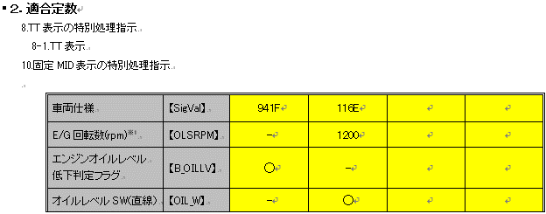
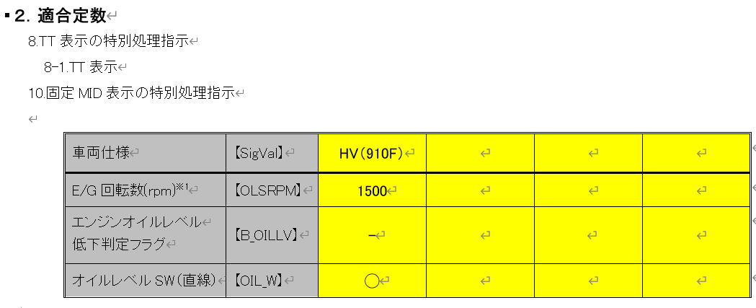
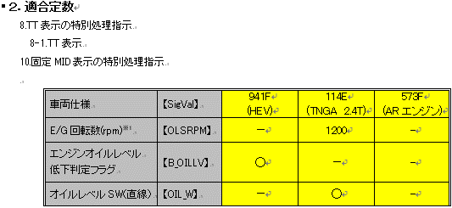
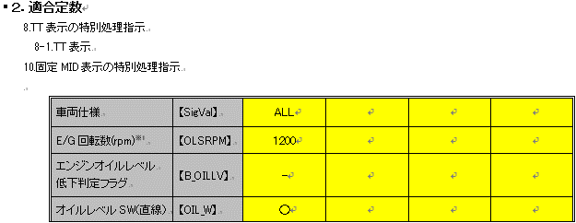
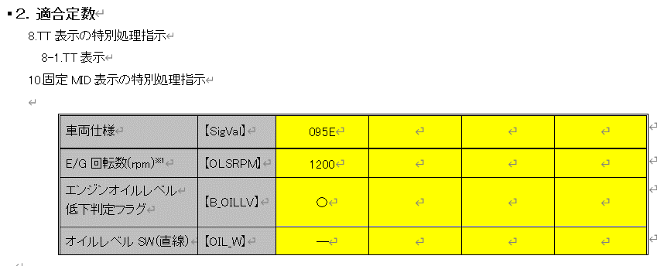
IG-ON ＋ 未受信 ＋ LOW ＋ ACT ＋ 未定義 ＋ OILLVLO | * | * | * | * | * | * | * | * | 1b | 1b | 1b | 11b | 1b | OILLVLO | - | P_OILLEV_CSTD-0-MEF01-REQ02 |  | 要求あり

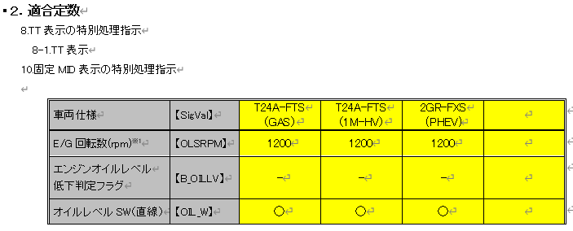
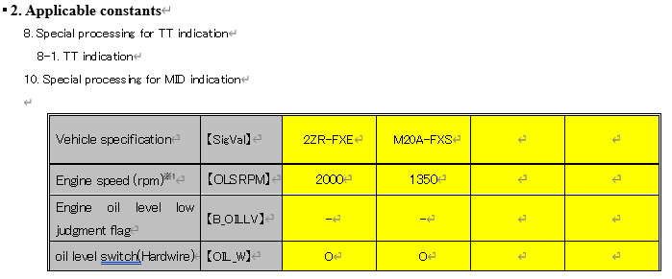
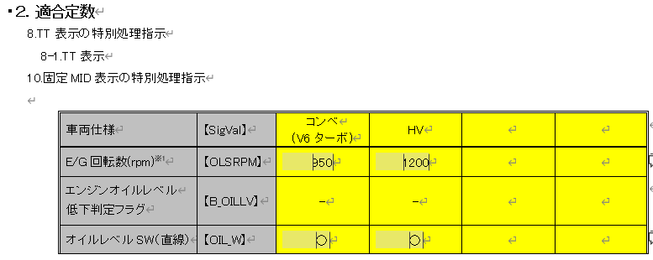
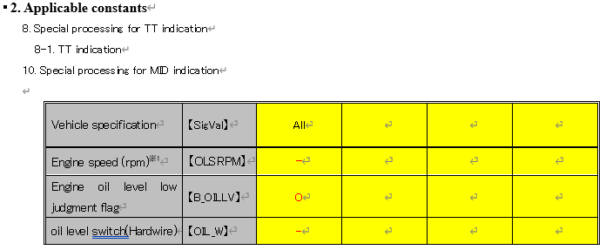
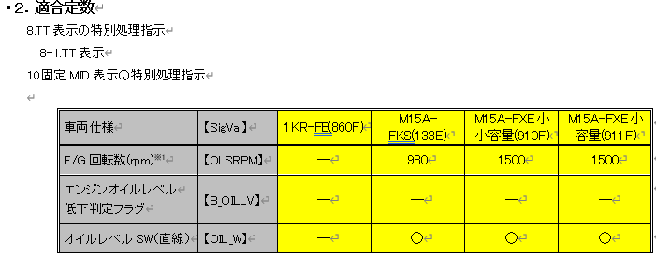
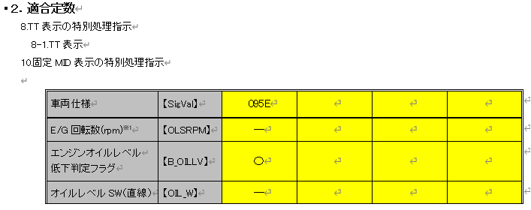
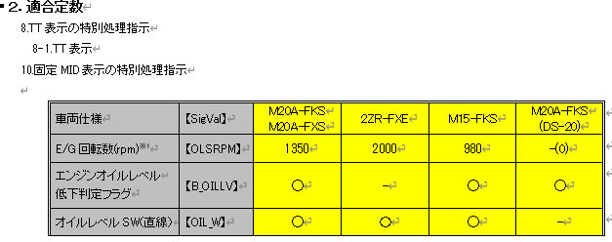
IG-OFF | * | * | * | * | * | * | * | * | *b | **b | *b | **b | **b | UNKNOWN | - | - |  | -

以下の条件が連続して成立する時間(カウンタ)を内部データとして保持し、成立時間超過の真偽を入力する
IGN_ON = 1b and オイルレベルSW = ACT and
Tmp ≧ 80[℃] and
Rpm ≦ OLSRPM[rpm] ※OLSRPMは「Config_IF」で定義する
※カウント中に不成立となった場合、カウンタをクリアする
継続時間成立後は、以下の条件のいずれかが成立した場合のみ、カウンタをクリアする
IGN_ON = 0b or オイルレベルSW = ACT以外
・通信途絶時の仕様は、前回値保持であるので、未受信ビットのみを入力とする。
・IG-OFF時は、通信状態が未受信で受信できるので、IG情報は入力とはしない

・エンジン回転数の通信途絶時の動作は、固定値
・初期値は0000hなので、未受信時は0 rpmとして扱う。

エンジン回転数は他ドメインから取得を行う。
u1_g_EngspdRpmInst
INVALID：U2_MAX rpmとして扱う
UNKNOWN：0 rpmとして扱う
オイルレベルSW無しで対応 https://aip01.dndev.net/jira/browse/24FGM22-13718
※面企画#2 MPTにて、オイルレベルSWなしに変更。
Alertでは、オイルレベルSWなしで、Alert対応済みのため影響なし
330Dのバリ表（MET-M_METVARI-CSTD-0-14-A-C0-330D.xlsx）では
オイルレベルセンサー、オイルレベルSWがどちらも適応×となっている為、
直線無しで扱う。
912W-aから912W-bの差分は以下の通り。
OLSRPM：1200/B_OILLV無し/OIL_W有り → OLSRPM無し/B_OILLV有り/OIL_W無し
351Dのエンジン型式は095E（A25A-FXS）となり、既存車両の330Dと同様。
⇒ 既存のエンジン型式通知を利用して判定する。351D固有の対応はない
入力CAN信号：B_OILLV が非適用のモデルがあるため、コンパイルスイッチで対応し、非適用の場合は、未受信扱いとする。
直線：OIL_W は、非適用であれば、Verdef IF取得時にInvalidが取得されることを想定。
面企画#2 MPT車両仕様追加
この切換え方法についてはVerdefより車両仕様(エンジン型式情報)を取得してE/G 回転数を抽出。
u1_g_VardefEngTypRx(U1 * u1p_a_engtyp)
＜参考：800B CV-R＞
https://aip01.dndev.net/wiki/display/METHUD800B/DT+v.s.+MSE
No.20
実装は、エンジン形式情報を抽出後、E/G 回転数(rpm)を返す内部IF関数の設置を想定。

未定義のエンジン型式を取得した場合は、CAN信号判定のみ有効として扱う https://aip01.dndev.net/jira/browse/MET196D-50

直線は他ドメインから取得を行う
u1_g_IoHwDifltSwitch
24FGM22-14969

CV:OILW
CV-R:OIL_W
CV-RではAlertのDefineを修正し、OIL_Wに合わせる。IOHWへの影響はなし
実施条件、終了条件もTTとおなじであるので、
同一のCHで実装を行う。

電源状態はIG-ON

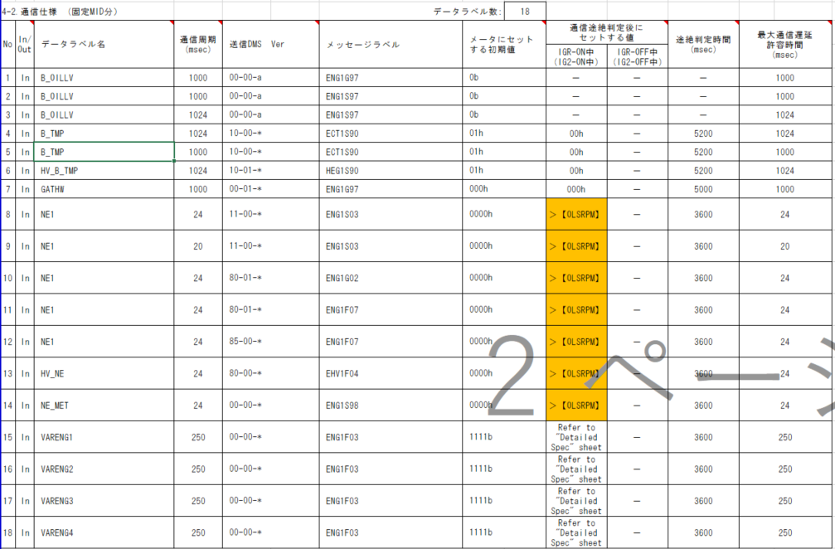
通信途絶の仕様もTTと同じ

Reference2
使用するConfigによって切り替える 太字は、115D/117Dとの差分箇所
u1_g_VardefEngTypRxの戻り値 UNKNOWN：＋BON後未受信 VALID：通常又は途絶 INVALID：＋BON後未受信通信途絶
CAN信号及びジカ線有効/無効判定 |  |  |  | 115D907B885B/117D908B935B/220D/325D/その他 |  | 296D/920B/345D/351D |  | 130D |  | 448D/396D
 |  |  |  | Judgment | Judgment | Judgment | Judgment | Judgment | Judgment | Judgment | Judgment
種類 | 他ドメイン情報 |  |  | 内部データ | 内部データ | 内部データ | 内部データ | 内部データ | 内部データ | 内部データ | 内部データ
有効電源状態 | - | - | - | - | - | - | - | - | - | - | -
端子名称/ メッセージラベル | u1_g_VardefEngTypRx戻り値 | エンジン形式 | ジカ線有無 | B_OILLV | OILW | B_OILLV | OILW | B_OILLV | OILW | B_OILLV | OILW
信号名(データラベル) | - | - | - | - | - | - | - | - | - | - | - |  |  |  |  |  |  |  | MET-M_CONSTSORT-CSTD-A0-05-A-C0.xlsx
P_OILLEV定数仕様にないエンジン型式のタイプの場合、CAN信号判定のみ有効として扱う。（909F(M15A-FKS))
TYPE7(909F(M15A-FKS))：448D/396Dでは CAN 有り、IOHW 有り。
エンジンタイプと実際のエンジン型式は[(参照)エンジン型式設定]シートを参照
・面企画#2では、TYPE22までを使用。
・面企画#2.5では、TYPE3, TYPE_12, TYPE14～TYPE20を使用する。
・面企画#1○カでは、TYPE7～TYPE11, TYPE13 を使用する。
19PFv3 CVで参照しない。
CONSTSORT制御書に参照する
CAN通信を使用している。
取り得る値 | VALID(00b)/ UNKNOWN(01b)/ INVALID(10b)/ その他(上記以外) | TYPE1(0)/ TYPE2(1)/ TYPE3(2)/ TYPE4(3)/ TYPE5(4)/ TYPE6(5)/ TYPE7(6)/ TYPE8(7)/ TYPE9(8)/ TYPE10(9)/ TYPE11(10)/ TYPE12(11)/ TYPE13(12)/ TYPE14(13)/ TYPE15(14)/ TYPE16(15)/ TYPE17(16)/ TYPE18(17)/ TYPE19(18)/ TYPE20(19)/ TYPE21(20)/ TYPE22(21)/ その他(上記以外) | FALSE/ TRUE | CAN信号取得/ Hi(0h)設定 | IOHW取得/ INACT(0h)設定 | CAN信号取得/ Hi(0h)設定 | IOHW取得/ INACT(0h)設定 | CAN信号取得/ Hi(0h)設定 | IOHW取得/ INACT(0h)設定 | CAN信号取得/ Hi(0h)設定 | IOHW取得/ INACT(0h)設定 | P_OILLEV定数 対応エンジン型式 vs M_ENG定数 エンジン型式 vs マクロ定義名の対応表
VALID + TYPE1 + FALSE | 00b | 0 | FALSE | CAN信号取得 | INACT(0h)設定 | CAN信号取得 | INACT(0h)設定 | CAN信号取得 | INACT(0h)設定 | CAN信号取得 | INACT(0h)設定 | 車両 | P_OILLEV 定数仕様 |  | M_ENG定数 |  | Vardef定義 | 備考
VALID + TYPE1 + TRUE | 00b | 0 | TRUE | CAN信号取得 | INACT(0h)設定 | CAN信号取得 | INACT(0h)設定 | CAN信号取得 | INACT(0h)設定 | CAN信号取得 | INACT(0h)設定 |  | エンジン仕様 | エンジン型式情報 | エンジン仕様 | エンジン型式情報 | マクロ名
VALID + TYPE2 + FALSE | 00b | 1 | FALSE | Hi(0h)設定 | INACT(0h)設定 | Hi(0h)設定 | INACT(0h)設定 | Hi(0h)設定 | INACT(0h)設定 | Hi(0h)設定 | INACT(0h)設定 | 850B | A25A-FXS | 941F | A25A-FXS | 941F | VDF_ENGTYP_RX_TYPE_1(0)
VALID + TYPE2 + TRUE | 00b | 1 | TRUE | Hi(0h)設定 | IOHW取得 | Hi(0h)設定 | IOHW取得 | Hi(0h)設定 | IOHW取得 | Hi(0h)設定 | IOHW取得 |  | T24A-FTS | 116E | T24A-FTS | 116E | VDF_ENGTYP_RX_TYPE_2(1)
VALID + TYPE3 + FALSE | 00b | 2 | FALSE | Hi(0h)設定 | INACT(0h)設定 | Hi(0h)設定 | INACT(0h)設定 | Hi(0h)設定 | INACT(0h)設定 | Hi(0h)設定 | INACT(0h)設定 | 960B | TNGA HV | 910F | TNGA HV | 910F | VDF_ENGTYP_RX_TYPE_3(2)
VALID + TYPE3 + TRUE | 00b | 2 | TRUE | Hi(0h)設定 | IOHW取得 | Hi(0h)設定 | IOHW取得 | Hi(0h)設定 | IOHW取得 | Hi(0h)設定 | IOHW取得 | 970B | A25A-FXS | 941F | A25A-FXS | 941F | VDF_ENGTYP_RX_TYPE_1(0)
VALID + TYPE4 + FALSE | 00b | 3 | FALSE | Hi(0h)設定 | INACT(0h)設定 | Hi(0h)設定 | INACT(0h)設定 | Hi(0h)設定 | INACT(0h)設定 | Hi(0h)設定 | INACT(0h)設定 |  | T24A-FTS | 114E | T24A-FTS | 114E | VDF_ENGTYP_RX_TYPE_4(3)
面企画#2 MPTで削除。
TYPE7、TYPE10、TYPE11は未定義と同様にCAN信号判定のみ有効として扱う
VALID + TYPE4 + TRUE | 00b | 3 | TRUE | Hi(0h)設定 | IOHW取得 | Hi(0h)設定 | IOHW取得 | Hi(0h)設定 | IOHW取得 | Hi(0h)設定 | IOHW取得 |  | 2AR-FE | 573F | 2AR-FE | 573F | VDF_ENGTYP_RX_TYPE_5(4)
VALID + TYPE5 + FALSE | 00b | 4 | FALSE | Hi(0h)設定 | INACT(0h)設定 | Hi(0h)設定 | INACT(0h)設定 | Hi(0h)設定 | INACT(0h)設定 | Hi(0h)設定 | INACT(0h)設定 | 100D | - | 167E | - | 167E | VDF_ENGTYP_RX_TYPE_6(5)
448D/396Dでは CAN 有り、IOHW 有り。
115D/117Dでは CAN 有り、IOHW 無し となっている。
VALID + TYPE5 + TRUE | 00b | 4 | TRUE | Hi(0h)設定 | INACT(0h)設定 | Hi(0h)設定 | INACT(0h)設定 | Hi(0h)設定 | INACT(0h)設定 | Hi(0h)設定 | INACT(0h)設定 | 115D/907B/885B | M20A-FKS | 134E | M20A-FKS | 134E | VDF_ENGTYP_RX_TYPE_13(12) | マクロ変更
VALID + TYPE6 + FALSE | 00b | 5 | FALSE | Hi(0h)設定 | INACT(0h)設定 | Hi(0h)設定 | INACT(0h)設定 | Hi(0h)設定 | INACT(0h)設定 | Hi(0h)設定 | INACT(0h)設定 |  | M20A-FXS | 151E | M20A-FXS | 151E | VDF_ENGTYP_RX_TYPE_8(7)
VALID + TYPE6 + TRUE | 00b | 5 | TRUE | Hi(0h)設定 | IOHW取得 | Hi(0h)設定 | IOHW取得 | Hi(0h)設定 | IOHW取得 | Hi(0h)設定 | IOHW取得 |  | M20E-FKS | 134E | M20E-FKS | 134E | VDF_ENGTYP_RX_TYPE_13(12) | マクロ変更
VALID + TYPE7 + FALSE | 00b | 6 | FALSE | CAN信号取得 | INACT(0h)設定 | CAN信号取得 | INACT(0h)設定 | CAN信号取得 | INACT(0h)設定 | CAN信号取得 | INACT(0h)設定 |  | M20G-FXS | 151E | M20G-FXS | 151E | VDF_ENGTYP_RX_TYPE_8(7)
115Dでは IOHW 無し
117Dの定数仕様ではIOHWありになっているが、IOHW なしで対応（24FGM22-13718）
130Dでは、CAN 無し、IOHW有り。
VALID + TYPE7 + TRUE | 00b | 6 | TRUE | CAN信号取得 | INACT(0h)設定 | CAN信号取得 | INACT(0h)設定 | CAN信号取得 | INACT(0h)設定 | CAN信号取得 | IOHW取得 |  | 8ZR-FXE | 119E | 2ZR-FXE | 119E | VDF_ENGTYP_RX_TYPE_9(8)
VALID + TYPE8 + FALSE | 00b | 7 | FALSE | CAN信号取得 | INACT(0h)設定 | CAN信号取得 | INACT(0h)設定 | CAN信号取得 | INACT(0h)設定 | CAN信号取得 | INACT(0h)設定 |  | - | - | M15A-FKS | 909F | VDF_ENGTYP_RX_TYPE_7(6)
面企画#2 MPT 115D/117D/130D/220D/352D対応にて、追加
VALID + TYPE8 + TRUE | 00b | 7 | TRUE | CAN信号取得 | INACT(0h)設定 | CAN信号取得 | INACT(0h)設定 | Hi(0h)設定 | IOHW取得 | CAN信号取得 | IOHW取得 |  | - | - | G16E-GTS | 166E | VDF_ENGTYP_RX_TYPE_10(9)
VALID + TYPE9 + FALSE | 00b | 8 | FALSE | Hi(0h)設定 | INACT(0h)設定 | Hi(0h)設定 | INACT(0h)設定 | Hi(0h)設定 | INACT(0h)設定 | Hi(0h)設定 | INACT(0h)設定 |  | - | - | M20A-FKS | 948F | VDF_ENGTYP_RX_TYPE_11(10)
VALID + TYPE9 + TRUE | 00b | 8 | TRUE | Hi(0h)設定 | IOHW取得 | Hi(0h)設定 | IOHW取得 | Hi(0h)設定 | IOHW取得 | Hi(0h)設定 | IOHW取得 |  | M15B-FKS | 133E | M15B-FKS | 133E | VDF_ENGTYP_RX_TYPE_19(18)
VALID + TYPE10 + FALSE | 00b | 9 | FALSE | CAN信号取得 | INACT(0h)設定 | CAN信号取得 | INACT(0h)設定 | CAN信号取得 | INACT(0h)設定 | CAN信号取得 | INACT(0h)設定 | 117D/908B/935B | M20A-FKS | - | M20A-FKS | 134E | VDF_ENGTYP_RX_TYPE_13(12)
以下のエンジンタイプはTAG V2.4で対応済み
M20C-FKSはM20A-FKS(151E) と同一のエンジン型式
M20F-FXSはM20A-FXS(134E)と同一のエンジン型式
VALID + TYPE10 + TRUE | 00b | 9 | TRUE | CAN信号取得 | INACT(0h)設定 | CAN信号取得 | INACT(0h)設定 | CAN信号取得 | INACT(0h)設定 | CAN信号取得 | INACT(0h)設定 |  | M20A-FXS | - | M20A-FXS | 151E | VDF_ENGTYP_RX_TYPE_8(7)
VALID + TYPE11 + FALSE | 00b | 10 | FALSE | CAN信号取得 | INACT(0h)設定 | CAN信号取得 | INACT(0h)設定 | CAN信号取得 | INACT(0h)設定 | CAN信号取得 | INACT(0h)設定 |  | M20C-FKS | - | M20C-FKS | 134E | VDF_ENGTYP_RX_TYPE_13(12)
VALID + TYPE11 + TRUE | 00b | 10 | TRUE | CAN信号取得 | INACT(0h)設定 | CAN信号取得 | INACT(0h)設定 | CAN信号取得 | INACT(0h)設定 | CAN信号取得 | IOHW取得 |  | M20F-FXS | - | M20F-FXS | 151E | VDF_ENGTYP_RX_TYPE_8(7)
P_OILLEV定数仕様にないエンジン型式のタイプの場合、CAN信号判定のみ有効として扱う。（166E(G16E-GTS)（948F(M20A-FKS))
TYPE11（948F(M20A-FKS))：448D/396Dでは CAN 有り、IOHW 有り。
VALID + TYPE12 + FALSE | 00b | 11 | FALSE | CAN信号取得 | INACT(0h)設定 | CAN信号取得 | INACT(0h)設定 | CAN信号取得 | INACT(0h)設定 | CAN信号取得 | INACT(0h)設定 |  | 8ZR-FXE | - | 2ZR-FXE | 119E | VDF_ENGTYP_RX_TYPE_9(8)
VALID + TYPE12 + TRUE | 00b | 11 | TRUE | CAN信号取得 | INACT(0h)設定 | CAN信号取得 | INACT(0h)設定 | CAN信号取得 | INACT(0h)設定 | CAN信号取得 | INACT(0h)設定 |  | - | - | M15A-FKS | 909F | VDF_ENGTYP_RX_TYPE_7(6)
面企画#2 MPTで削除。
TYPE7、TYPE10、TYPE11は未定義と同様にCAN信号判定のみ有効として扱う
VALID + TYPE13 + FALSE | 00b | 12 | FALSE | CAN信号取得 | INACT(0h)設定 | CAN信号取得 | INACT(0h)設定 | CAN信号取得 | INACT(0h)設定 | CAN信号取得 | INACT(0h)設定 |  | - | - | G16E-GTS | 166E | VDF_ENGTYP_RX_TYPE_10(9)
VALID + TYPE13 + TRUE | 00b | 12 | TRUE | CAN信号取得 | INACT(0h)設定 | CAN信号取得 | INACT(0h)設定 | CAN信号取得 | INACT(0h)設定 | CAN信号取得 | INACT(0h)設定 |  | - | - | M20A-FKS | 948F | VDF_ENGTYP_RX_TYPE_11(10)
VALID + TYPE14 + FALSE | 00b | 13 | FALSE | Hi(0h)設定 | INACT(0h)設定 | Hi(0h)設定 | INACT(0h)設定 | Hi(0h)設定 | INACT(0h)設定 | Hi(0h)設定 | INACT(0h)設定 |  | M15C-FKS | 133E | M15B-FKS | 133E | VDF_ENGTYP_RX_TYPE_19(18)
VALID + TYPE14 + TRUE | 00b | 13 | TRUE | Hi(0h)設定 | IOHW取得 | Hi(0h)設定 | IOHW取得 | Hi(0h)設定 | IOHW取得 | Hi(0h)設定 | IOHW取得 | 200D | T24A-FTS | 114E | T24A-FTS | 114E | VDF_ENGTYP_RX_TYPE_4(3) | CONV
VALID + TYPE15 + FALSE | 00b | 14 | FALSE | Hi(0h)設定 | INACT(0h)設定 | Hi(0h)設定 | INACT(0h)設定 | Hi(0h)設定 | INACT(0h)設定 | Hi(0h)設定 | INACT(0h)設定 |  | A25A-FXS | 095E | A25A-FXS | 095E | VDF_ENGTYP_RX_TYPE_12(11) | HEV
VALID + TYPE15 + TRUE | 00b | 14 | TRUE | Hi(0h)設定 | IOHW取得 | Hi(0h)設定 | IOHW取得 | Hi(0h)設定 | IOHW取得 | Hi(0h)設定 | IOHW取得 |  | T24A-FTS | 116E | T24A-FTS | 116E | VDF_ENGTYP_RX_TYPE_2(1) | 1M-HEV
VALID + TYPE16 + FALSE | 00b | 15 | FALSE | CAN信号取得 | INACT(0h)設定 | CAN信号取得 | INACT(0h)設定 | CAN信号取得 | INACT(0h)設定 | CAN信号取得 | INACT(0h)設定 | 220D/352D | T24A-FTS | 114E | T24A-FTS | 114E | VDF_ENGTYP_RX_TYPE_4(3) | GAS
面企画#2 MPT 115D/117D/130D/220D/352D対応にて、追加
VALID + TYPE16 + TRUE | 00b | 15 | TRUE | CAN信号取得 | INACT(0h)設定 | CAN信号取得 | INACT(0h)設定 | CAN信号取得 | INACT(0h)設定 | CAN信号取得 | INACT(0h)設定 |  | T24A-FTS | 116E | T24A-FTS | 116E | VDF_ENGTYP_RX_TYPE_2(1) | 1M-HV
VALID + TYPE17 + FALSE | 00b | 16 | FALSE | CAN信号取得 | INACT(0h)設定 | CAN信号取得 | INACT(0h)設定 | CAN信号取得 | INACT(0h)設定 | CAN信号取得 | INACT(0h)設定 |  | 2GR-FXS | 167E | 2GR-FXS | 167E | VDF_ENGTYP_RX_TYPE_6(5) | PHEV
VALID + TYPE17 + TRUE | 00b | 16 | TRUE | CAN信号取得 | INACT(0h)設定 | CAN信号取得 | INACT(0h)設定 | CAN信号取得 | INACT(0h)設定 | CAN信号取得 | INACT(0h)設定 | 130D | 2ZR-FXE | - | 2ZR-FXE | 120E | VDF_ENGTYP_RX_TYPE_21(20)
面企画#2 MPT 115D/117D/130D/220D/352D対応にて、TYPE9からTYPE21に変更
VALID + TYPE18 + FALSE | 00b | 17 | FALSE | Hi(0h)設定 | INACT(0h)設定 | Hi(0h)設定 | INACT(0h)設定 | Hi(0h)設定 | INACT(0h)設定 | Hi(0h)設定 | INACT(0h)設定 |  | M20A-FXS | - | M20A-FXS | 151E | VDF_ENGTYP_RX_TYPE_8(7)
345Dでは CAN 無し、IOHW有り。
115D/117Dでは CAN 有り、IOHW有りとなっている。
VALID + TYPE18 + TRUE | 00b | 17 | TRUE | Hi(0h)設定 | INACT(0h)設定 | Hi(0h)設定 | INACT(0h)設定 | Hi(0h)設定 | INACT(0h)設定 | Hi(0h)設定 | INACT(0h)設定 |  | - | - | M20A-FXS | 950F | VDF_ENGTYP_RX_TYPE_22(21)
VALID + TYPE19 + FALSE | 00b | 18 | FALSE | Hi(0h)設定 | INACT(0h)設定 | Hi(0h)設定 | INACT(0h)設定 | Hi(0h)設定 | INACT(0h)設定 | Hi(0h)設定 | INACT(0h)設定 | 330D | - | 095E | A25A-FXS | 095E | VDF_ENGTYP_RX_TYPE_12(11) | HEV
VALID + TYPE19 + TRUE | 00b | 18 | TRUE | CAN信号取得 | IOHW取得 | Hi(0h)設定 | IOHW取得 | CAN信号取得 | IOHW取得 | CAN信号取得 | IOHW取得 | 296D | - | - | V35AFTS | 100E | VDF_ENGTYP_RX_TYPE_14(13) | コンベ(V6ターボ)
面企画#2 MPT 115D/117D/130D/220D/352D対応にて、追加
VALID + TYPE20 + FALSE | 00b | 19 | FALSE | Hi(0h)設定 | INACT(0h)設定 | Hi(0h)設定 | INACT(0h)設定 | Hi(0h)設定 | INACT(0h)設定 | Hi(0h)設定 | INACT(0h)設定 |  | - | - | 8GR-FXS | 915F | VDF_ENGTYP_RX_TYPE_15(14) | HV
VALID + TYPE20 + TRUE | 00b | 19 | TRUE | Hi(0h)設定 | IOHW取得 | Hi(0h)設定 | IOHW取得 | Hi(0h)設定 | IOHW取得 | Hi(0h)設定 | IOHW取得 | 920B | - | - | L4T,L4T-LOW | 047E | VDF_ENGTYP_RX_TYPE_16(15) | 920B CONV
VALID + TYPE21 + FALSE | 00b | 18 | FALSE | Hi(0h)設定 | INACT(0h)設定 | Hi(0h)設定 | INACT(0h)設定 | Hi(0h)設定 | INACT(0h)設定 | Hi(0h)設定 | INACT(0h)設定 |  | - | - | L4T+HV | 071E | VDF_ENGTYP_RX_TYPE_17(16) | 920B 1MHV
VALID + TYPE21 + TRUE | 00b | 18 | TRUE | Hi(0h)設定 | IOHW取得 | Hi(0h)設定 | IOHW取得 | Hi(0h)設定 | IOHW取得 | Hi(0h)設定 | IOHW取得 | 345D | 1KR-FE | 860F | 1KR-FE | 860F | VDF_ENGTYP_RX_TYPE_18(17)
VALID + TYPE22 + FALSE | 00b | 19 | FALSE | Hi(0h)設定 | INACT(0h)設定 | Hi(0h)設定 | INACT(0h)設定 | Hi(0h)設定 | INACT(0h)設定 | Hi(0h)設定 | INACT(0h)設定 |  | M15A-FKS | 133E | 345D /368D M15A-FKS | 133E | VDF_ENGTYP_RX_TYPE_19(18)
VALID + TYPE22 + TRUE | 00b | 19 | TRUE | Hi(0h)設定 | IOHW取得 | Hi(0h)設定 | IOHW取得 | Hi(0h)設定 | IOHW取得 | Hi(0h)設定 | IOHW取得 |  | M15A-FXE 小小容量 | 910F | M15A-FXE 小小容量 | 910F | VDF_ENGTYP_RX_TYPE_3(2)
VALID + その他 + FALSE | 00b | * | FALSE | CAN信号取得 | INACT(0h)設定 | CAN信号取得 | INACT(0h)設定 | CAN信号取得 | INACT(0h)設定 | CAN信号取得 | INACT(0h)設定 |  | M15A-FXE 小容量 | 911F | M15A-FXE 小容量 | 911F | VDF_ENGTYP_RX_TYPE_20(19)
VALID + その他 + TRUE | 00b | * | TRUE | CAN信号取得 | INACT(0h)設定 | CAN信号取得 | INACT(0h)設定 | CAN信号取得 | INACT(0h)設定 | CAN信号取得 | INACT(0h)設定 | 351D | - | 095E | A25A-FXS | 095E | VDF_ENGTYP_RX_TYPE_12(11) | HEV
未定義のエンジン型式を取得した場合は、CAN信号判定のみ有効として扱う https://aip01.dndev.net/jira/browse/MET196D-50
UNKNOWN + TYPE1 + FALSE | 01b | 0 | FALSE | CAN信号取得 | INACT(0h)設定 | CAN信号取得 | INACT(0h)設定 | CAN信号取得 | INACT(0h)設定 | CAN信号取得 | INACT(0h)設定 | 448D/396D | M20A-FKS | - | M20A-FKS | 948F | VDF_ENGTYP_RX_TYPE_11(10)
UNKNOWN + TYPE1 + TRUE | 01b | 0 | TRUE | CAN信号取得 | INACT(0h)設定 | CAN信号取得 | INACT(0h)設定 | CAN信号取得 | INACT(0h)設定 | CAN信号取得 | INACT(0h)設定 |  | M20A-FXS |  | M20A-FXS | 151E | VDF_ENGTYP_RX_TYPE_8(7)
UNKNOWN + TYPE2 + FALSE | 01b | 1 | FALSE | CAN信号取得 | INACT(0h)設定 | CAN信号取得 | INACT(0h)設定 | CAN信号取得 | INACT(0h)設定 | CAN信号取得 | INACT(0h)設定 |  | 2ZR-FXE |  | 2ZR-FXE | 119E | VDF_ENGTYP_RX_TYPE_9(8)
UNKNOWN + TYPE2 + TRUE | 01b | 1 | TRUE | CAN信号取得 | INACT(0h)設定 | CAN信号取得 | INACT(0h)設定 | CAN信号取得 | INACT(0h)設定 | CAN信号取得 | INACT(0h)設定 |  | M15-FKS |  | M15A-FKS | 909F | VDF_ENGTYP_RX_TYPE_7(6)
UNKNOWN + TYPE3 + FALSE | 01b | 2 | FALSE | CAN信号取得 | INACT(0h)設定 | CAN信号取得 | INACT(0h)設定 | CAN信号取得 | INACT(0h)設定 | CAN信号取得 | INACT(0h)設定 |  | M20A-FKS (DS-20) |  | M20A-FKS(DS-20) | 134E | VDF_ENGTYP_RX_TYPE_13(12)
UNKNOWN + TYPE3 + TRUE | 01b | 2 | TRUE | CAN信号取得 | INACT(0h)設定 | CAN信号取得 | INACT(0h)設定 | CAN信号取得 | INACT(0h)設定 | CAN信号取得 | INACT(0h)設定 |  | - | - | G16E-GTS | 166E | VDF_ENGTYP_RX_TYPE_10(9)
UNKNOWN + TYPE4 + FALSE | 01b | 3 | FALSE | CAN信号取得 | INACT(0h)設定 | CAN信号取得 | INACT(0h)設定 | CAN信号取得 | INACT(0h)設定 | CAN信号取得 | INACT(0h)設定
UNKNOWN + TYPE4 + TRUE | 01b | 3 | TRUE | CAN信号取得 | INACT(0h)設定 | CAN信号取得 | INACT(0h)設定 | CAN信号取得 | INACT(0h)設定 | CAN信号取得 | INACT(0h)設定
UNKNOWN + TYPE5 + FALSE | 01b | 4 | FALSE | CAN信号取得 | INACT(0h)設定 | CAN信号取得 | INACT(0h)設定 | CAN信号取得 | INACT(0h)設定 | CAN信号取得 | INACT(0h)設定
UNKNOWN + TYPE5 + TRUE | 01b | 4 | TRUE | CAN信号取得 | INACT(0h)設定 | CAN信号取得 | INACT(0h)設定 | CAN信号取得 | INACT(0h)設定 | CAN信号取得 | INACT(0h)設定
UNKNOWN + TYPE6 + FALSE | 01b | 5 | FALSE | CAN信号取得 | INACT(0h)設定 | CAN信号取得 | INACT(0h)設定 | CAN信号取得 | INACT(0h)設定 | CAN信号取得 | INACT(0h)設定
エンジン形式信号未受信の場合は、CAN信号判定のみ有効として扱う https://aip01.dndev.net/jira/browse/MET196D-50
UNKNOWN + TYPE6 + TRUE | 01b | 5 | TRUE | CAN信号取得 | INACT(0h)設定 | CAN信号取得 | INACT(0h)設定 | CAN信号取得 | INACT(0h)設定 | CAN信号取得 | INACT(0h)設定
UNKNOWN + TYPE7 + FALSE | 01b | 6 | FALSE | CAN信号取得 | INACT(0h)設定 | CAN信号取得 | INACT(0h)設定 | CAN信号取得 | INACT(0h)設定 | CAN信号取得 | INACT(0h)設定
UNKNOWN + TYPE7 + TRUE | 01b | 6 | TRUE | CAN信号取得 | INACT(0h)設定 | CAN信号取得 | INACT(0h)設定 | CAN信号取得 | INACT(0h)設定 | CAN信号取得 | INACT(0h)設定
UNKNOWN + TYPE8 + FALSE | 01b | 7 | FALSE | CAN信号取得 | INACT(0h)設定 | CAN信号取得 | INACT(0h)設定 | CAN信号取得 | INACT(0h)設定 | CAN信号取得 | INACT(0h)設定
UNKNOWN + TYPE8 + TRUE | 01b | 7 | TRUE | CAN信号取得 | INACT(0h)設定 | CAN信号取得 | INACT(0h)設定 | CAN信号取得 | INACT(0h)設定 | CAN信号取得 | INACT(0h)設定
UNKNOWN + TYPE9 + FALSE | 01b | 8 | FALSE | CAN信号取得 | INACT(0h)設定 | CAN信号取得 | INACT(0h)設定 | CAN信号取得 | INACT(0h)設定 | CAN信号取得 | INACT(0h)設定
UNKNOWN + TYPE9 + TRUE | 01b | 8 | TRUE | CAN信号取得 | INACT(0h)設定 | CAN信号取得 | INACT(0h)設定 | CAN信号取得 | INACT(0h)設定 | CAN信号取得 | INACT(0h)設定
UNKNOWN + TYPE10 + FALSE | 01b | 9 | FALSE | CAN信号取得 | INACT(0h)設定 | CAN信号取得 | INACT(0h)設定 | CAN信号取得 | INACT(0h)設定 | CAN信号取得 | INACT(0h)設定
UNKNOWN + TYPE10 + TRUE | 01b | 9 | TRUE | CAN信号取得 | INACT(0h)設定 | CAN信号取得 | INACT(0h)設定 | CAN信号取得 | INACT(0h)設定 | CAN信号取得 | INACT(0h)設定
UNKNOWN + TYPE11 + FALSE | 01b | 10 | FALSE | CAN信号取得 | INACT(0h)設定 | CAN信号取得 | INACT(0h)設定 | CAN信号取得 | INACT(0h)設定 | CAN信号取得 | INACT(0h)設定
UNKNOWN + TYPE11 + TRUE | 01b | 10 | TRUE | CAN信号取得 | INACT(0h)設定 | CAN信号取得 | INACT(0h)設定 | CAN信号取得 | INACT(0h)設定 | CAN信号取得 | INACT(0h)設定
UNKNOWN + TYPE12 + FALSE | 01b | 11 | FALSE | CAN信号取得 | INACT(0h)設定 | CAN信号取得 | INACT(0h)設定 | CAN信号取得 | INACT(0h)設定 | CAN信号取得 | INACT(0h)設定
UNKNOWN + TYPE12 + TRUE | 01b | 11 | TRUE | CAN信号取得 | INACT(0h)設定 | CAN信号取得 | INACT(0h)設定 | CAN信号取得 | INACT(0h)設定 | CAN信号取得 | INACT(0h)設定
UNKNOWN + TYPE13 + FALSE | 01b | 12 | FALSE | CAN信号取得 | INACT(0h)設定 | CAN信号取得 | INACT(0h)設定 | CAN信号取得 | INACT(0h)設定 | CAN信号取得 | INACT(0h)設定
UNKNOWN + TYPE13 + TRUE | 01b | 12 | TRUE | CAN信号取得 | INACT(0h)設定 | CAN信号取得 | INACT(0h)設定 | CAN信号取得 | INACT(0h)設定 | CAN信号取得 | INACT(0h)設定
UNKNOWN + TYPE14 + FALSE | 01b | 13 | FALSE | CAN信号取得 | INACT(0h)設定 | CAN信号取得 | INACT(0h)設定 | CAN信号取得 | INACT(0h)設定 | CAN信号取得 | INACT(0h)設定
UNKNOWN + TYPE14 + TRUE | 01b | 13 | TRUE | CAN信号取得 | INACT(0h)設定 | CAN信号取得 | INACT(0h)設定 | CAN信号取得 | INACT(0h)設定 | CAN信号取得 | INACT(0h)設定
UNKNOWN + TYPE15 + FALSE | 01b | 14 | FALSE | CAN信号取得 | INACT(0h)設定 | CAN信号取得 | INACT(0h)設定 | CAN信号取得 | INACT(0h)設定 | CAN信号取得 | INACT(0h)設定
UNKNOWN + TYPE15 + TRUE | 01b | 14 | TRUE | CAN信号取得 | INACT(0h)設定 | CAN信号取得 | INACT(0h)設定 | CAN信号取得 | INACT(0h)設定 | CAN信号取得 | INACT(0h)設定
UNKNOWN + TYPE16 + FALSE | 01b | 15 | FALSE | CAN信号取得 | INACT(0h)設定 | CAN信号取得 | INACT(0h)設定 | CAN信号取得 | INACT(0h)設定 | CAN信号取得 | INACT(0h)設定
UNKNOWN + TYPE16 + TRUE | 01b | 15 | TRUE | CAN信号取得 | INACT(0h)設定 | CAN信号取得 | INACT(0h)設定 | CAN信号取得 | INACT(0h)設定 | CAN信号取得 | INACT(0h)設定
UNKNOWN + TYPE17 + FALSE | 01b | 16 | FALSE | CAN信号取得 | INACT(0h)設定 | CAN信号取得 | INACT(0h)設定 | CAN信号取得 | INACT(0h)設定 | CAN信号取得 | INACT(0h)設定
UNKNOWN + TYPE17 + TRUE | 01b | 16 | TRUE | CAN信号取得 | INACT(0h)設定 | CAN信号取得 | INACT(0h)設定 | CAN信号取得 | INACT(0h)設定 | CAN信号取得 | INACT(0h)設定
UNKNOWN + TYPE18 + FALSE | 01b | 17 | FALSE | CAN信号取得 | INACT(0h)設定 | CAN信号取得 | INACT(0h)設定 | CAN信号取得 | INACT(0h)設定 | CAN信号取得 | INACT(0h)設定
UNKNOWN + TYPE18 + TRUE | 01b | 17 | TRUE | CAN信号取得 | INACT(0h)設定 | CAN信号取得 | INACT(0h)設定 | CAN信号取得 | INACT(0h)設定 | CAN信号取得 | INACT(0h)設定
UNKNOWN + TYPE19 + FALSE | 01b | 18 | FALSE | CAN信号取得 | INACT(0h)設定 | CAN信号取得 | INACT(0h)設定 | CAN信号取得 | INACT(0h)設定 | CAN信号取得 | INACT(0h)設定
UNKNOWN + TYPE19 + TRUE | 01b | 18 | TRUE | CAN信号取得 | INACT(0h)設定 | CAN信号取得 | INACT(0h)設定 | CAN信号取得 | INACT(0h)設定 | CAN信号取得 | INACT(0h)設定
UNKNOWN + TYPE20 + FALSE | 01b | 19 | FALSE | CAN信号取得 | INACT(0h)設定 | CAN信号取得 | INACT(0h)設定 | CAN信号取得 | INACT(0h)設定 | CAN信号取得 | INACT(0h)設定
UNKNOWN + TYPE20 + TRUE | 01b | 19 | TRUE | CAN信号取得 | INACT(0h)設定 | CAN信号取得 | INACT(0h)設定 | CAN信号取得 | INACT(0h)設定 | CAN信号取得 | INACT(0h)設定
UNKNOWN + TYPE21 + FALSE | 01b | 18 | FALSE | CAN信号取得 | INACT(0h)設定 | CAN信号取得 | INACT(0h)設定 | CAN信号取得 | INACT(0h)設定 | CAN信号取得 | INACT(0h)設定
UNKNOWN + TYPE21 + TRUE | 01b | 18 | TRUE | CAN信号取得 | INACT(0h)設定 | CAN信号取得 | INACT(0h)設定 | CAN信号取得 | INACT(0h)設定 | CAN信号取得 | INACT(0h)設定
UNKNOWN + TYPE22 + FALSE | 01b | 19 | FALSE | CAN信号取得 | INACT(0h)設定 | CAN信号取得 | INACT(0h)設定 | CAN信号取得 | INACT(0h)設定 | CAN信号取得 | INACT(0h)設定
未定義のエンジン型式を取得した場合は、CAN信号判定のみ有効として扱う https://aip01.dndev.net/jira/browse/MET196D-50
UNKNOWN + TYPE22 + TRUE | 01b | 19 | TRUE | CAN信号取得 | INACT(0h)設定 | CAN信号取得 | INACT(0h)設定 | CAN信号取得 | INACT(0h)設定 | CAN信号取得 | INACT(0h)設定
UNKNOWN + その他 + FALSE | 01b | * | FALSE | CAN信号取得 | INACT(0h)設定 | CAN信号取得 | INACT(0h)設定 | CAN信号取得 | INACT(0h)設定 | CAN信号取得 | INACT(0h)設定
UNKNOWN + その他 + TRUE | 01b | * | TRUE | CAN信号取得 | INACT(0h)設定 | CAN信号取得 | INACT(0h)設定 | CAN信号取得 | INACT(0h)設定 | CAN信号取得 | INACT(0h)設定
INVALID + TYPE1 + FALSE | 10b | 0 | FALSE | CAN信号取得 | INACT(0h)設定 | CAN信号取得 | INACT(0h)設定 | CAN信号取得 | INACT(0h)設定 | CAN信号取得 | INACT(0h)設定
INVALID + TYPE1 + TRUE | 10b | 0 | TRUE | CAN信号取得 | INACT(0h)設定 | CAN信号取得 | INACT(0h)設定 | CAN信号取得 | INACT(0h)設定 | CAN信号取得 | INACT(0h)設定
INVALID + TYPE2 + FALSE | 10b | 1 | FALSE | CAN信号取得 | INACT(0h)設定 | CAN信号取得 | INACT(0h)設定 | CAN信号取得 | INACT(0h)設定 | CAN信号取得 | INACT(0h)設定
INVALID + TYPE2 + TRUE | 10b | 1 | TRUE | CAN信号取得 | INACT(0h)設定 | CAN信号取得 | INACT(0h)設定 | CAN信号取得 | INACT(0h)設定 | CAN信号取得 | INACT(0h)設定
INVALID + TYPE3 + FALSE | 10b | 2 | FALSE | CAN信号取得 | INACT(0h)設定 | CAN信号取得 | INACT(0h)設定 | CAN信号取得 | INACT(0h)設定 | CAN信号取得 | INACT(0h)設定
INVALID + TYPE3 + TRUE | 10b | 2 | TRUE | CAN信号取得 | INACT(0h)設定 | CAN信号取得 | INACT(0h)設定 | CAN信号取得 | INACT(0h)設定 | CAN信号取得 | INACT(0h)設定
INVALID + TYPE4 + FALSE | 10b | 3 | FALSE | CAN信号取得 | INACT(0h)設定 | CAN信号取得 | INACT(0h)設定 | CAN信号取得 | INACT(0h)設定 | CAN信号取得 | INACT(0h)設定
INVALID + TYPE4 + TRUE | 10b | 3 | TRUE | CAN信号取得 | INACT(0h)設定 | CAN信号取得 | INACT(0h)設定 | CAN信号取得 | INACT(0h)設定 | CAN信号取得 | INACT(0h)設定
INVALID + TYPE5 + FALSE | 10b | 4 | FALSE | CAN信号取得 | INACT(0h)設定 | CAN信号取得 | INACT(0h)設定 | CAN信号取得 | INACT(0h)設定 | CAN信号取得 | INACT(0h)設定
INVALID + TYPE5 + TRUE | 10b | 4 | TRUE | CAN信号取得 | INACT(0h)設定 | CAN信号取得 | INACT(0h)設定 | CAN信号取得 | INACT(0h)設定 | CAN信号取得 | INACT(0h)設定
INVALID + TYPE6 + FALSE | 10b | 5 | FALSE | CAN信号取得 | INACT(0h)設定 | CAN信号取得 | INACT(0h)設定 | CAN信号取得 | INACT(0h)設定 | CAN信号取得 | INACT(0h)設定
エンジン形式信号未受信通信途絶の場合は、CAN信号判定のみ有効として扱う https://aip01.dndev.net/jira/browse/MET196D-50
INVALID + TYPE6 + TRUE | 10b | 5 | TRUE | CAN信号取得 | INACT(0h)設定 | CAN信号取得 | INACT(0h)設定 | CAN信号取得 | INACT(0h)設定 | CAN信号取得 | INACT(0h)設定
INVALID + TYPE7 + FALSE | 10b | 6 | FALSE | CAN信号取得 | INACT(0h)設定 | CAN信号取得 | INACT(0h)設定 | CAN信号取得 | INACT(0h)設定 | CAN信号取得 | INACT(0h)設定
INVALID + TYPE7 + TRUE | 10b | 6 | TRUE | CAN信号取得 | INACT(0h)設定 | CAN信号取得 | INACT(0h)設定 | CAN信号取得 | INACT(0h)設定 | CAN信号取得 | INACT(0h)設定
INVALID + TYPE8 + FALSE | 10b | 7 | FALSE | CAN信号取得 | INACT(0h)設定 | CAN信号取得 | INACT(0h)設定 | CAN信号取得 | INACT(0h)設定 | CAN信号取得 | INACT(0h)設定
INVALID + TYPE8 + TRUE | 10b | 7 | TRUE | CAN信号取得 | INACT(0h)設定 | CAN信号取得 | INACT(0h)設定 | CAN信号取得 | INACT(0h)設定 | CAN信号取得 | INACT(0h)設定
INVALID + TYPE9 + FALSE | 10b | 8 | FALSE | CAN信号取得 | INACT(0h)設定 | CAN信号取得 | INACT(0h)設定 | CAN信号取得 | INACT(0h)設定 | CAN信号取得 | INACT(0h)設定
INVALID + TYPE9 + TRUE | 10b | 8 | TRUE | CAN信号取得 | INACT(0h)設定 | CAN信号取得 | INACT(0h)設定 | CAN信号取得 | INACT(0h)設定 | CAN信号取得 | INACT(0h)設定
INVALID + TYPE10 + FALSE | 10b | 9 | FALSE | CAN信号取得 | INACT(0h)設定 | CAN信号取得 | INACT(0h)設定 | CAN信号取得 | INACT(0h)設定 | CAN信号取得 | INACT(0h)設定
INVALID + TYPE10 + TRUE | 10b | 9 | TRUE | CAN信号取得 | INACT(0h)設定 | CAN信号取得 | INACT(0h)設定 | CAN信号取得 | INACT(0h)設定 | CAN信号取得 | INACT(0h)設定
INVALID + TYPE11 + FALSE | 10b | 10 | FALSE | CAN信号取得 | INACT(0h)設定 | CAN信号取得 | INACT(0h)設定 | CAN信号取得 | INACT(0h)設定 | CAN信号取得 | INACT(0h)設定
INVALID + TYPE11 + TRUE | 10b | 10 | TRUE | CAN信号取得 | INACT(0h)設定 | CAN信号取得 | INACT(0h)設定 | CAN信号取得 | INACT(0h)設定 | CAN信号取得 | INACT(0h)設定
INVALID + TYPE12 + FALSE | 10b | 11 | FALSE | CAN信号取得 | INACT(0h)設定 | CAN信号取得 | INACT(0h)設定 | CAN信号取得 | INACT(0h)設定 | CAN信号取得 | INACT(0h)設定
INVALID + TYPE12 + TRUE | 10b | 11 | TRUE | CAN信号取得 | INACT(0h)設定 | CAN信号取得 | INACT(0h)設定 | CAN信号取得 | INACT(0h)設定 | CAN信号取得 | INACT(0h)設定
INVALID + TYPE13 + FALSE | 10b | 12 | FALSE | CAN信号取得 | INACT(0h)設定 | CAN信号取得 | INACT(0h)設定 | CAN信号取得 | INACT(0h)設定 | CAN信号取得 | INACT(0h)設定
INVALID + TYPE13 + TRUE | 10b | 12 | TRUE | CAN信号取得 | INACT(0h)設定 | CAN信号取得 | INACT(0h)設定 | CAN信号取得 | INACT(0h)設定 | CAN信号取得 | INACT(0h)設定
INVALID + TYPE14 + FALSE | 10b | 13 | FALSE | CAN信号取得 | INACT(0h)設定 | CAN信号取得 | INACT(0h)設定 | CAN信号取得 | INACT(0h)設定 | CAN信号取得 | INACT(0h)設定
INVALID + TYPE14 + TRUE | 10b | 13 | TRUE | CAN信号取得 | INACT(0h)設定 | CAN信号取得 | INACT(0h)設定 | CAN信号取得 | INACT(0h)設定 | CAN信号取得 | INACT(0h)設定
INVALID + TYPE15 + FALSE | 10b | 14 | FALSE | CAN信号取得 | INACT(0h)設定 | CAN信号取得 | INACT(0h)設定 | CAN信号取得 | INACT(0h)設定 | CAN信号取得 | INACT(0h)設定
INVALID + TYPE15 + TRUE | 10b | 14 | TRUE | CAN信号取得 | INACT(0h)設定 | CAN信号取得 | INACT(0h)設定 | CAN信号取得 | INACT(0h)設定 | CAN信号取得 | INACT(0h)設定
INVALID + TYPE16 + FALSE | 10b | 15 | FALSE | CAN信号取得 | INACT(0h)設定 | CAN信号取得 | INACT(0h)設定 | CAN信号取得 | INACT(0h)設定 | CAN信号取得 | INACT(0h)設定
INVALID + TYPE16 + TRUE | 10b | 15 | TRUE | CAN信号取得 | INACT(0h)設定 | CAN信号取得 | INACT(0h)設定 | CAN信号取得 | INACT(0h)設定 | CAN信号取得 | INACT(0h)設定
INVALID + TYPE17 + FALSE | 10b | 16 | FALSE | CAN信号取得 | INACT(0h)設定 | CAN信号取得 | INACT(0h)設定 | CAN信号取得 | INACT(0h)設定 | CAN信号取得 | INACT(0h)設定
INVALID + TYPE17 + TRUE | 10b | 16 | TRUE | CAN信号取得 | INACT(0h)設定 | CAN信号取得 | INACT(0h)設定 | CAN信号取得 | INACT(0h)設定 | CAN信号取得 | INACT(0h)設定
INVALID + TYPE18 + FALSE | 10b | 17 | FALSE | CAN信号取得 | INACT(0h)設定 | CAN信号取得 | INACT(0h)設定 | CAN信号取得 | INACT(0h)設定 | CAN信号取得 | INACT(0h)設定
INVALID + TYPE18 + TRUE | 10b | 17 | TRUE | CAN信号取得 | INACT(0h)設定 | CAN信号取得 | INACT(0h)設定 | CAN信号取得 | INACT(0h)設定 | CAN信号取得 | INACT(0h)設定
INVALID + TYPE19 + FALSE | 10b | 18 | FALSE | CAN信号取得 | INACT(0h)設定 | CAN信号取得 | INACT(0h)設定 | CAN信号取得 | INACT(0h)設定 | CAN信号取得 | INACT(0h)設定
INVALID + TYPE19 + TRUE | 10b | 18 | TRUE | CAN信号取得 | INACT(0h)設定 | CAN信号取得 | INACT(0h)設定 | CAN信号取得 | INACT(0h)設定 | CAN信号取得 | INACT(0h)設定
INVALID + TYPE20 + FALSE | 10b | 19 | FALSE | CAN信号取得 | INACT(0h)設定 | CAN信号取得 | INACT(0h)設定 | CAN信号取得 | INACT(0h)設定 | CAN信号取得 | INACT(0h)設定
INVALID + TYPE20 + TRUE | 10b | 19 | TRUE | CAN信号取得 | INACT(0h)設定 | CAN信号取得 | INACT(0h)設定 | CAN信号取得 | INACT(0h)設定 | CAN信号取得 | INACT(0h)設定
INVALID + TYPE21 + FALSE | 10b | 18 | FALSE | CAN信号取得 | INACT(0h)設定 | CAN信号取得 | INACT(0h)設定 | CAN信号取得 | INACT(0h)設定 | CAN信号取得 | INACT(0h)設定
INVALID + TYPE21 + TRUE | 10b | 18 | TRUE | CAN信号取得 | INACT(0h)設定 | CAN信号取得 | INACT(0h)設定 | CAN信号取得 | INACT(0h)設定 | CAN信号取得 | INACT(0h)設定
INVALID + TYPE22 + FALSE | 10b | 19 | FALSE | CAN信号取得 | INACT(0h)設定 | CAN信号取得 | INACT(0h)設定 | CAN信号取得 | INACT(0h)設定 | CAN信号取得 | INACT(0h)設定
未定義のエンジン型式を取得した場合は、CAN信号判定のみ有効として扱う https://aip01.dndev.net/jira/browse/MET196D-50
INVALID + TYPE22 + TRUE | 10b | 19 | TRUE | CAN信号取得 | INACT(0h)設定 | CAN信号取得 | INACT(0h)設定 | CAN信号取得 | INACT(0h)設定 | CAN信号取得 | INACT(0h)設定
INVALID + その他 + FALSE | 10b | * | FALSE | CAN信号取得 | INACT(0h)設定 | CAN信号取得 | INACT(0h)設定 | CAN信号取得 | INACT(0h)設定 | CAN信号取得 | INACT(0h)設定
INVALID + その他 + TRUE | 10b | * | TRUE | CAN信号取得 | INACT(0h)設定 | CAN信号取得 | INACT(0h)設定 | CAN信号取得 | INACT(0h)設定 | CAN信号取得 | INACT(0h)設定
その他 + * + * | **b | * | * | CAN信号取得 | INACT(0h)設定 | CAN信号取得 | INACT(0h)設定 | CAN信号取得 | INACT(0h)設定 | CAN信号取得 | INACT(0h)設定

「130D」追加
「448D/396D」追加

Reference3
19PFv3 CVでエンジン型式を使用していない
エンジン型式とP_OILLEVの定数仕様一覧 |  | 2 |  | 2 |  | 1 | 1 | 3 |  |  | 3 |  |  | 1 | 5 |  |  |  |  |  |  |  |  | 5 |  |  |  |  | 0 | 6 |  |  |  |  |  |  |  |  | 6 |  |  |  |  |  | 2 |  |  | 2 |  |  | 3 |  |  | 3 |  |  | 2
 |  | #2 850B V2 1M-HV "12.3 22.05.19 |  | #2 850B V2 HV "12.3 22.05.19 |  | 960B 12.3" V2 22.05.19 | 960B レクサス7" V2 22.05.19 | #2 970B V2 HV "12.3 22.05.19 |  |  | #2 970B V2 CONV "12.3 22.05.19 |  |  | 100D 12.3" V2 22.05.19 | 115D/907B/885B 12.3" V2 22.05.19 |  |  |  |  |  |  |  |  | 115D/907B/885B 7" V2 22.05.19 |  |  |  |  |  | 117D 12.3" V2 22.05.19 |  |  |  |  |  |  |  |  | 117D 7" V2 22.05.19 |  |  |  |  |  | 130D 12.3" V2 22.06.24 |  |  | 130D 7" V2 22.06.24 |  |  | 200D 12.3" V2 22.05.19 |  |  | 200D 7" V2 22.05.19 |  |  | 220D/352D 12.3" V2 22.05.19 |  |  | 220D/352D レクサス7" V2 22.05.19 |  |  | 330D 12.3" V2 22.06.24 | 296D 12.3" '22.05.27 V1 |  | 920B 12.3" '22.05.27 V1 |  | 345D,346D 4.2" 345D,346D,368D,369D 7" 346D,369D 12.3" '22.05.27 V1 |  |  |  | 331D,351D,440D系 12.3" '22.05.27 V1 | 893B/178D系○カ 4.2" 〇カ 22.0930
M_ENG | 定数仕様 | MET-M_ENG-CSTD-0-XX-X-C2-GEN2ALL-a.docx |  | ← | ← | MET-M_ENG-CSTD-0-XX-X-C2-GEN2ALL-a.docx | ← | MET-M_ENG-CSTD-0-XX-X-C2-GEN2ALL-a.docx |  |  | ← | ← | ← | MET-M_ENG-CSTD-0-XX-X-C2-GEN2ALL-a.docx | MET-M_ENG-CSTD-0-XX-X-C2-GEN2ALL-c.docx |  |  |  |  |  |  |  |  | ← | ← | ← | ← | ← | ← | MET-M_ENG-CSTD-0-XX-X-C2-GEN2ALL-c.docx |  |  |  |  |  |  |  |  | ← | ← | ← | ← | ← | ← | MET-M_ENG-CSTD-0-XX-X-C2-GEN2ALL-c.docx |  |  | ← | ← | ← | MET-M_ENG-CSTD-0-XX-X-C2-GEN2ALL-a.docx |  |  | ← | ← | ← | MET-M_ENG-CSTD-0-XX-X-C2-GEN2ALL-d.docx |  |  | ← | ← | ← | MET-M_ENG-CSTD-0-XX-X-C2-GEN2ALL-a.docx | MET-M_ENG-CSTD-0-XX-X-C2-296D-A.docx | ← | MET-M_ENG-CSTD-0-XX-X-C2-912W-a.docx | ← | MET-M_ENG-CSTD-0-XX-X-C2-345D-a.docx | ← | ← | ← | MET-M_ENG-CSTD-0-XX-X-C2-GEN2ALL-a.docx | MET-M_ENG-CSTD-0-01-A-C2-178D-E.docx | ← | ← | ← | ←
 | エンジン型式 | A25A-FXS（941F） | T24A-FTS（116E） | ← | ← | TNGA HV(910F) | ← | A25A-FXS（941F） | T24A-FTS（114E） | 2AR-FE（573F） | ← | ← | ← | 167E | 134E M20A-FKS (19PF) | 134E M20E-FXS (19PF) | 151E M20A-FXS (19PF) | 151E M20G-FXS (19PF) | 133E M15B-FKS(19PF) | 119E 8ZR-FXE (19PF) | 133E M15C-FKS (19PF) | 134E M20C-FKS(19PF) | 151E M20F-FXS(19PF) | ← | ← | ← | ← | ← | ← | 134E M20A-FKS (19PF) | 134E M20E-FXS (19PF) | 151E M20A-FXS (19PF) | 151E M20G-FXS (19PF) | 133E M15B-FKS(19PF) | 119E 8ZR-FXE (19PF) | 133E M15C-FKS (19PF) | 134E M20C-FKS(19PF) | 151E M20F-FXS(19PF) | ← | ← | ← | ← | ← | ← | 120E 2ZR-FXE (1.8 HEV) | 151E M20A-FXS (2.0 HEV) | 950F M20A-FXS (2.0 PHEV) | ← | ← | ← | T24A-FTS (GAS) | A25A-FXS (HEV) | T24A-FTS (1M-HEV) | ← | ← | ← | T24A-FTS (GAS) | T24A-FTS (1M-HEV) | 2GR-FXS (PHEV) | ← | ← | ← | - | 100E (V35AFTS) | 915F (8GR-FXS) | 047E(L4T,L4T-LOW) | 071E(L4T+HV) | 1KR-FE (860F) | 345D /368D M15A-FKS (133E) | M15A-FXE 小小容量(910F) | M15A-FXE 小容量 (911F) | A25A-FXS（095E） | M20A-FKS (948F) M20A-FXS (151E) | 2ZR-FXE (119E) | M15A-FKS(909F) | M20A-FKS(DS-20) (134E) | G16E-GTS (166E)
P_OILLEV | 定数仕様 | MET-P_OILLEV-CSTD-0-XX-X-C2-850B-B.docx |  | ← | ← | MET-P_OILLEV-CSTD-0-XX-X-C2-960B-B.docx | ← | MET-P_OILLEV-CSTD-0-XX-X-C2-970B-B.docx |  |  | ← | ← | ← | MET-P_OILLEV-CSTD-0-XX-X-C2-100D-a.docx | MET-P_OILLEV-CSTD-0-00-A-C2-115D907B885B-B.docx | ← | ← | ← | ← | ← | ← | ← | ← | ← | ← | ← | ← | ← | ← | MET-P_OILLEV-CSTD-0-02-A-C2-117D908B935B-B.docx |  |  |  |  |  |  |  |  | ← | ← | ← | ← | ← | ← | MET-P_OILLEV-CSTD-0-XX-X-C2_en-900W-B.docx |  |  | ← | ← | ← | MET-P_OILLEV-CSTD-0-XX-X-C2-200D-A.docx | ← | ← | ← | ← | ← | MET-P_OILLEV-CSTD-0-XX-X-C2-220D-B.docx | ← | ← | ← | ← | ← | MET-P_OILLEV-CSTD-0-XX-X-C2-330D-b.docx | MET-P_OILLEV-CSTD-0-XX-X-C2-296D-A.docx | ← | MET-P_OILLEV-CSTD-0-XX-X-C2_en-912W-b.docx | ← | MET-P_OILLEV-CSTD-0-XX-X-C2-345D-a.docx | ← | ← | ← | MET-P_OILLEV-CSTD-0-XX-X-C2-330D-c.docx | MET-P_OILLEV-CSTD-0-02-A-C2-178D-C.docx | ← | ← | ← | ←
 | 車両仕様 | 941F | 116E | ← | ← | HV（910F） | ← | 941F(HEV) | 114E(TNGA 2.4T) | 573F(ARエンジン) | ← | ← | ← | ALL | M20A-FKS | M20E-FXS | M20A-FXS | M20G-FXS | M15B-FKS | 8ZR-FXE | - | - | - | ← | ← | ← | ← | ← | ← | M20A-FKS | M20A-FXS | M20C-FKS | M20F-FXS | - | 8ZR-FXE | M15C-FKS | - | - | ← | ← | ← | ← | ← | ← | 2ZR-FXE | M20A-FXS | M20A-FXS | ← | ← | ← | CONV | HEV | 1M-HEV | ← | ← | ← | T24A-FTS（GAS） | T24A-FTS（1M-HV） | 2GR-FXS (PHEV) | ← | ← | ← | 095E | コンベ (V6ターボ) | HV | All | ← | 1KR-FE(860F) | M15A-FKS(133E) | M15A-FXE小小容量(910F) | M15A-FXE小容量(911F) | 095E | M20A-FKS (948F) M20A-FXS (151E) | 2ZR-FXE (119E) | M15-FKS(909F) | M20A-FKS(DS-20) (134E) | -
 | E/G回転数(rpm)※1 | - | 1200 | ← | ← | 1500 | ← | － | 1200 | - | ← | ← | ← | 1200 | 1350 | 1350 | 1350 | 1350 | 980 | 2000 | - | - | - | ← | ← | ← | ← | ← | ← | - | - | - | - | - | 2000 | 980 | - | - | ← | ← | ← | ← | ← | ← | 2000 | 1350 | 1350 | ← | ← | ← | 1200 | - | 1200 | ← | ← | ← | 1200 | 1200 | 1200 | ← | ← | ← | 1200 | 950 | 1200 | - | ← | - | 980 | 1500 | 1500 | - | 1350 | 2000 | 980 | - | -
 | エンジンオイルレベル低下判定フラグ | ○ | - | ← | ← | - | ← | ○ | － | - | ← | ← | ← | - | ○ | ○ | ○ | ○ | ○ | - | - | - | - | ← | ← | ← | ← | ← | ← | ○ | ○ | ○ | ○ | - | - | ○ | - | - | ← | ← | ← | ← | ← | ← | - | - | - | ← | ← | ← | - | 〇 | - | ← | ← | ← | - | - | - | ← | ← | ← | ○ | - | - | ○ | ← | - | - | - | - | ○ | ○ | - | ○ | ○ | -
 | オイルレベルSW（直線） | - | ○ | ← | ← | ◯ | ← | － | ○ | - | ← | ← | ← | 〇 | - | - | - | - | ○ | 〇 | - | - | - | ← | ← | ← | ← | ← | ← | - | - | - | - | - | ○ | ○ | - | - | ← | ← | ← | ← | ← | ← | ○ | 〇 | 〇 | ← | ← | ← | 〇 | - | 〇 | ← | ← | ← | ○ | ○ | ○ | ← | ← | ← | - | ○ | ○ | - | ← | - | ○ | ○ | ○ | - | ○ | ○ | ○ | - | -
P_OILLEV定数仕様の車両仕様には"ALL"とあるが、M_ENGでは、"167E"と記載があるが読み替えて設計する
M20A-FKS, M20E-FXS は、オイルレベルSW（直線）なし。
https://aip01.dndev.net/jira/browse/24FGM22-13718
以下のエンジンタイプはTAG V2.4で対応済み
M20C-FKSはM20A-FKS(151E) と同一のエンジン型式
M20F-FXSはM20A-FXS(134E)と同一のエンジン型式
M20A-FKS/M20A-FXS/M20C-FKSM20F-FXS は、定数仕様では
オイルレベルSW有りとなっているが、オイルレベルSW無しで対応。 https://aip01.dndev.net/jira/browse/24FGM22-13718
P_OILLEV定数仕様の車両仕様にCONVとあるが、M_ENGとしては、"T24A-FTS (GAS)"と読み替えて設計する
面企画#2 MPT車両仕様追加
330Dのバリ表（MET-M_METVARI-CSTD-0-14-A-C0-330D.xlsx）では
オイルレベルセンサー、オイルレベルSWがどちらも適応×となっている為、直線無しで扱う。

面開発管理用_20211217_標準仕様DB_v0049.xlsm 抜粋

面開発管理用_20220519_標準仕様DB_v0058+QA対応.xlsm

面開発管理用_220705_標準仕様DB_v0061.xlsm

面開発管理用_221031_標準仕様DB_v0069.xlsm

